PATENTS
公开（公告）号 | 标题-中文 | 标题-英文 | 首图 | 申请日 | (预计)失效日 | 受理局 | 法律有效性 | 发明人 | 专利权人
US12356109B2 | 用于操作诸如数字视频录像机（DVR）的记录设备的系统和方法 | Systems and methods for operation of recording devices such as digital video recorders (DVRs) | 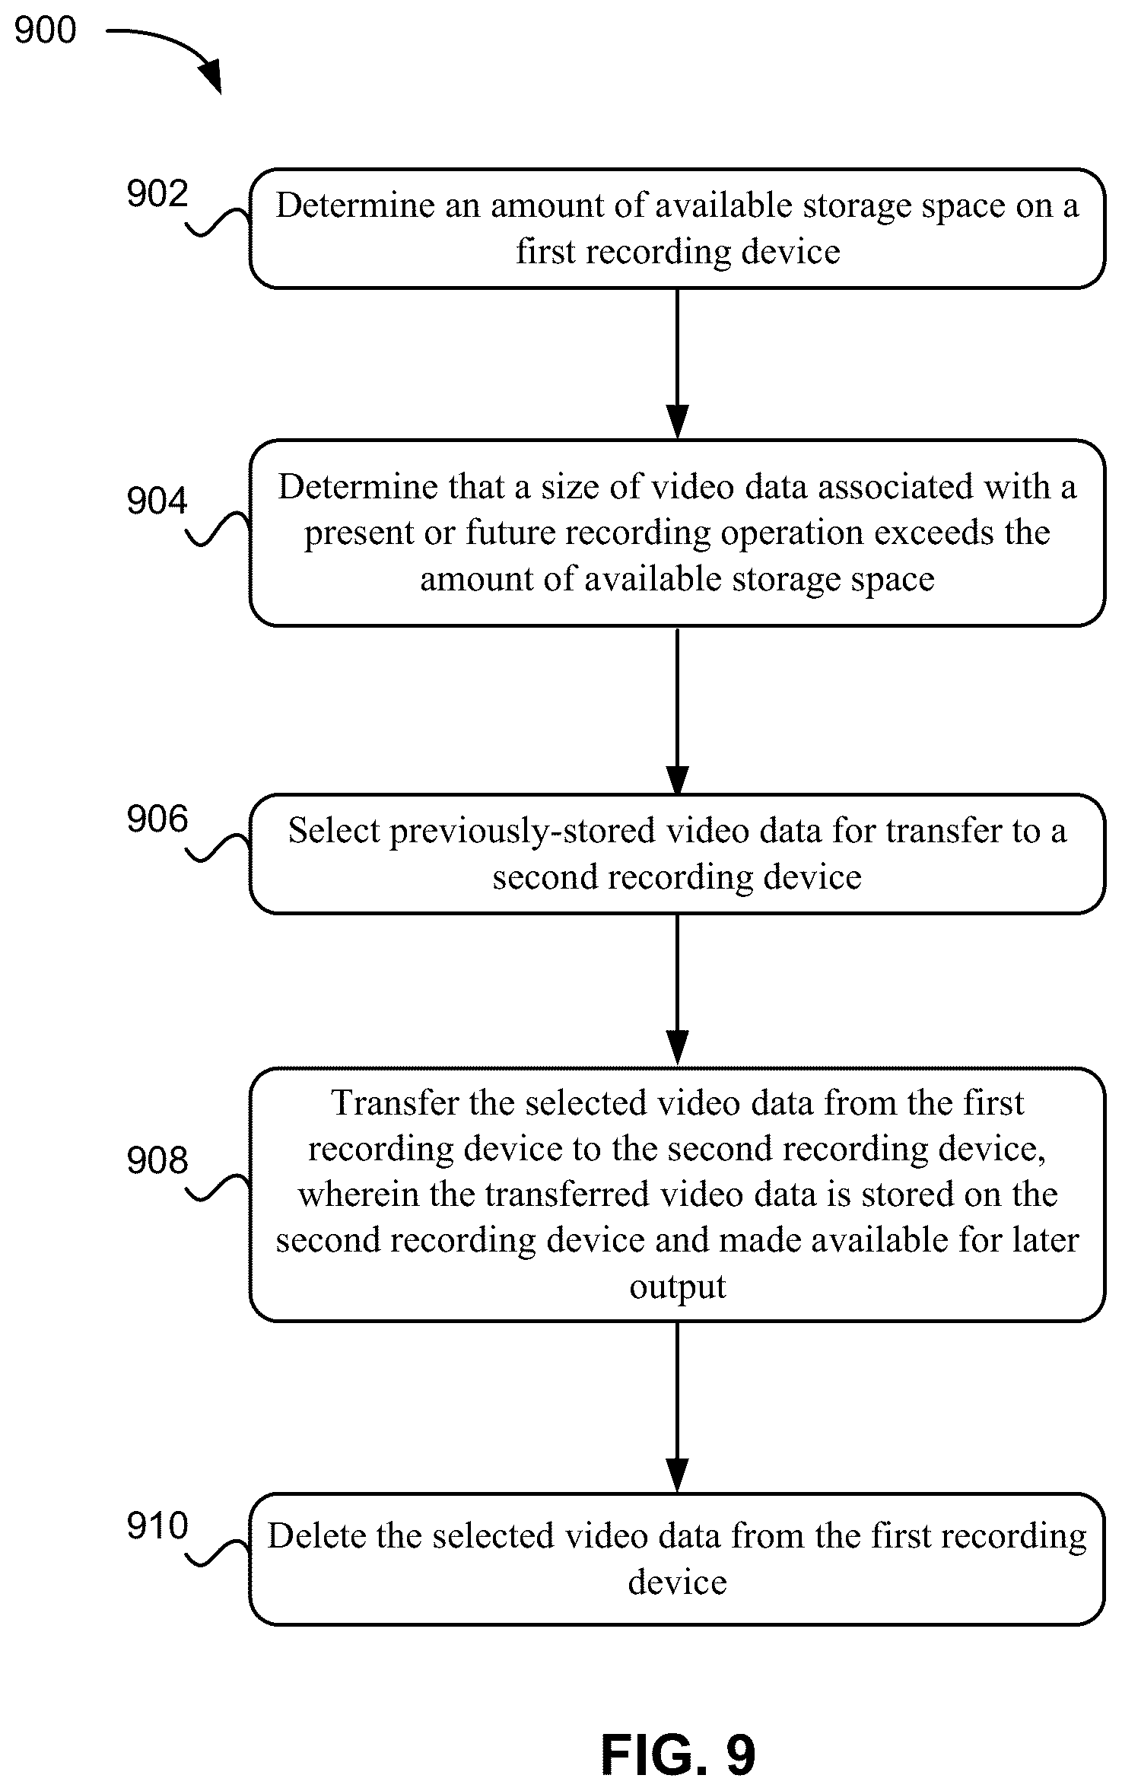 | 2022-01-14 | 2032-05-05 | 美国 | 有效 | Dominic M. Kotab | Digital Video Delivery LLC | Netmomentum LLC
US20220239860A1 | 用于操作诸如数字录像机（DVR）的记录设备的系统和方法 | SYSTEMS AND METHODS FOR OPERATION OF RECORDING DEVICES SUCH AS DIGITAL VIDEO RECORDERS (DVRs) | 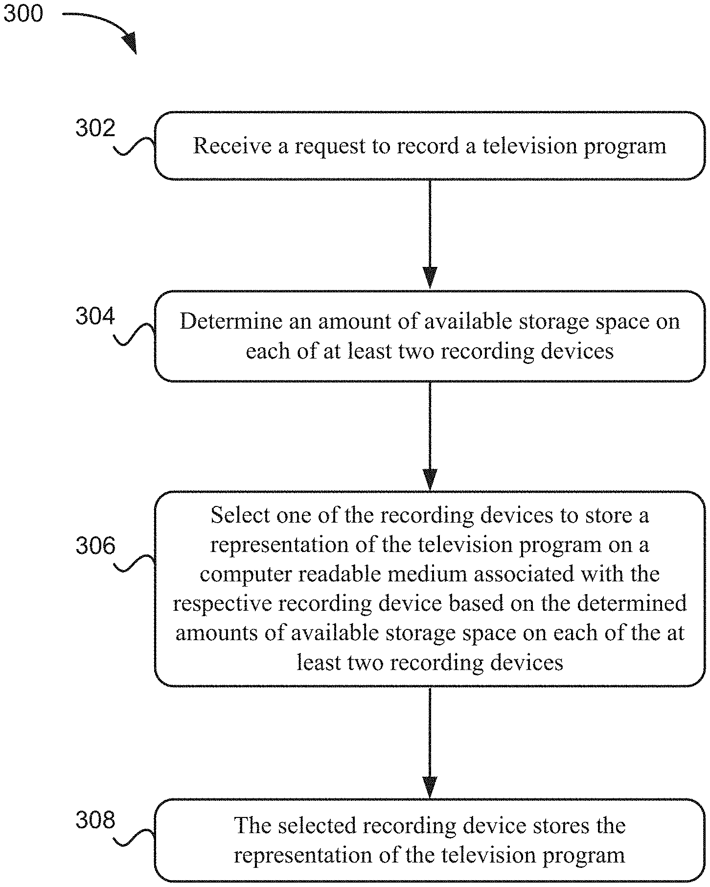 | 2022-04-12 | 2024-09-07 | 美国 | 失效 | Dominic M. Kotab | Netmomentum LLC | Digital Video Delivery LLC
US11956698B2 | 用于结合移动和 VOIP 电话服务的电话基站 | Telephone base station for combining mobile and VOIP telephone service | 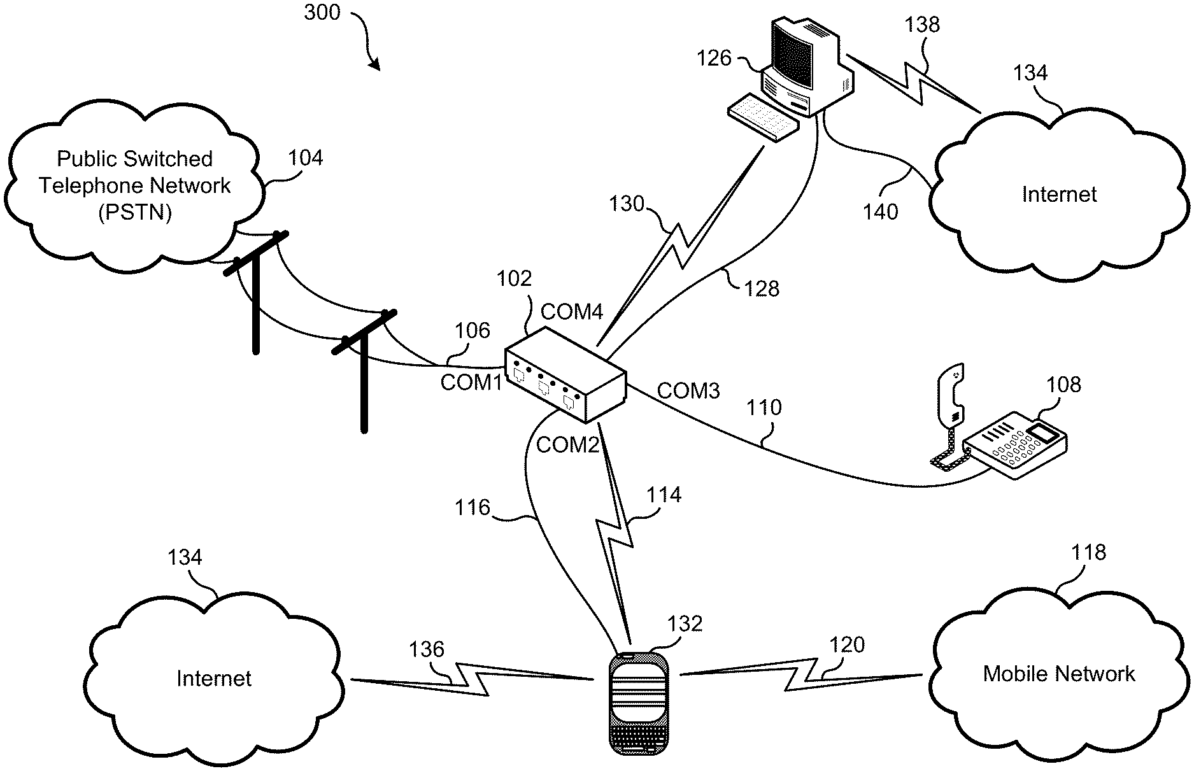 | 2020-12-01 | 2030-02-01 | 美国 | 有效 | Dominic M. Kotab | Netmomentum LLC | Onephone Unified LLC
US9949093B2 | 用于基于反馈来管理网络的系统，方法和计算机程序产品 | System, method, and computer program product for managing a network based on feedback | 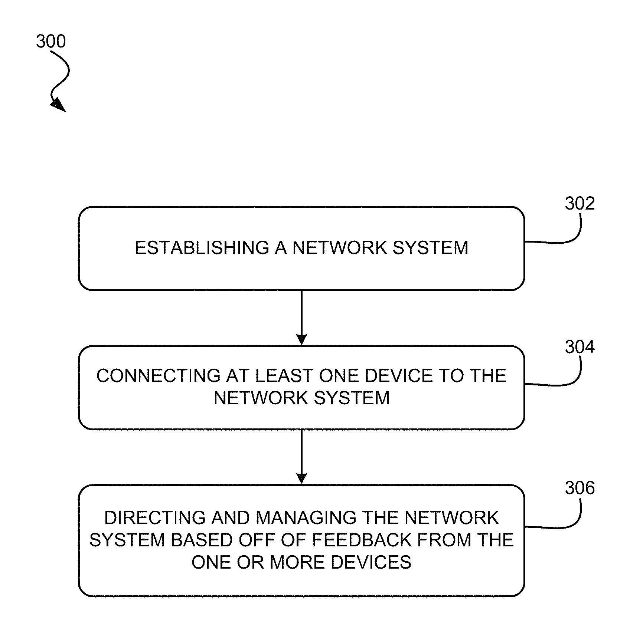 | 2016-01-29 | 2036-01-29 | 美国 | 有效 | Dominic M. Kotab | Netmomentum LLC
US8249251B2 | 安全系统和方法 | Security system and method | 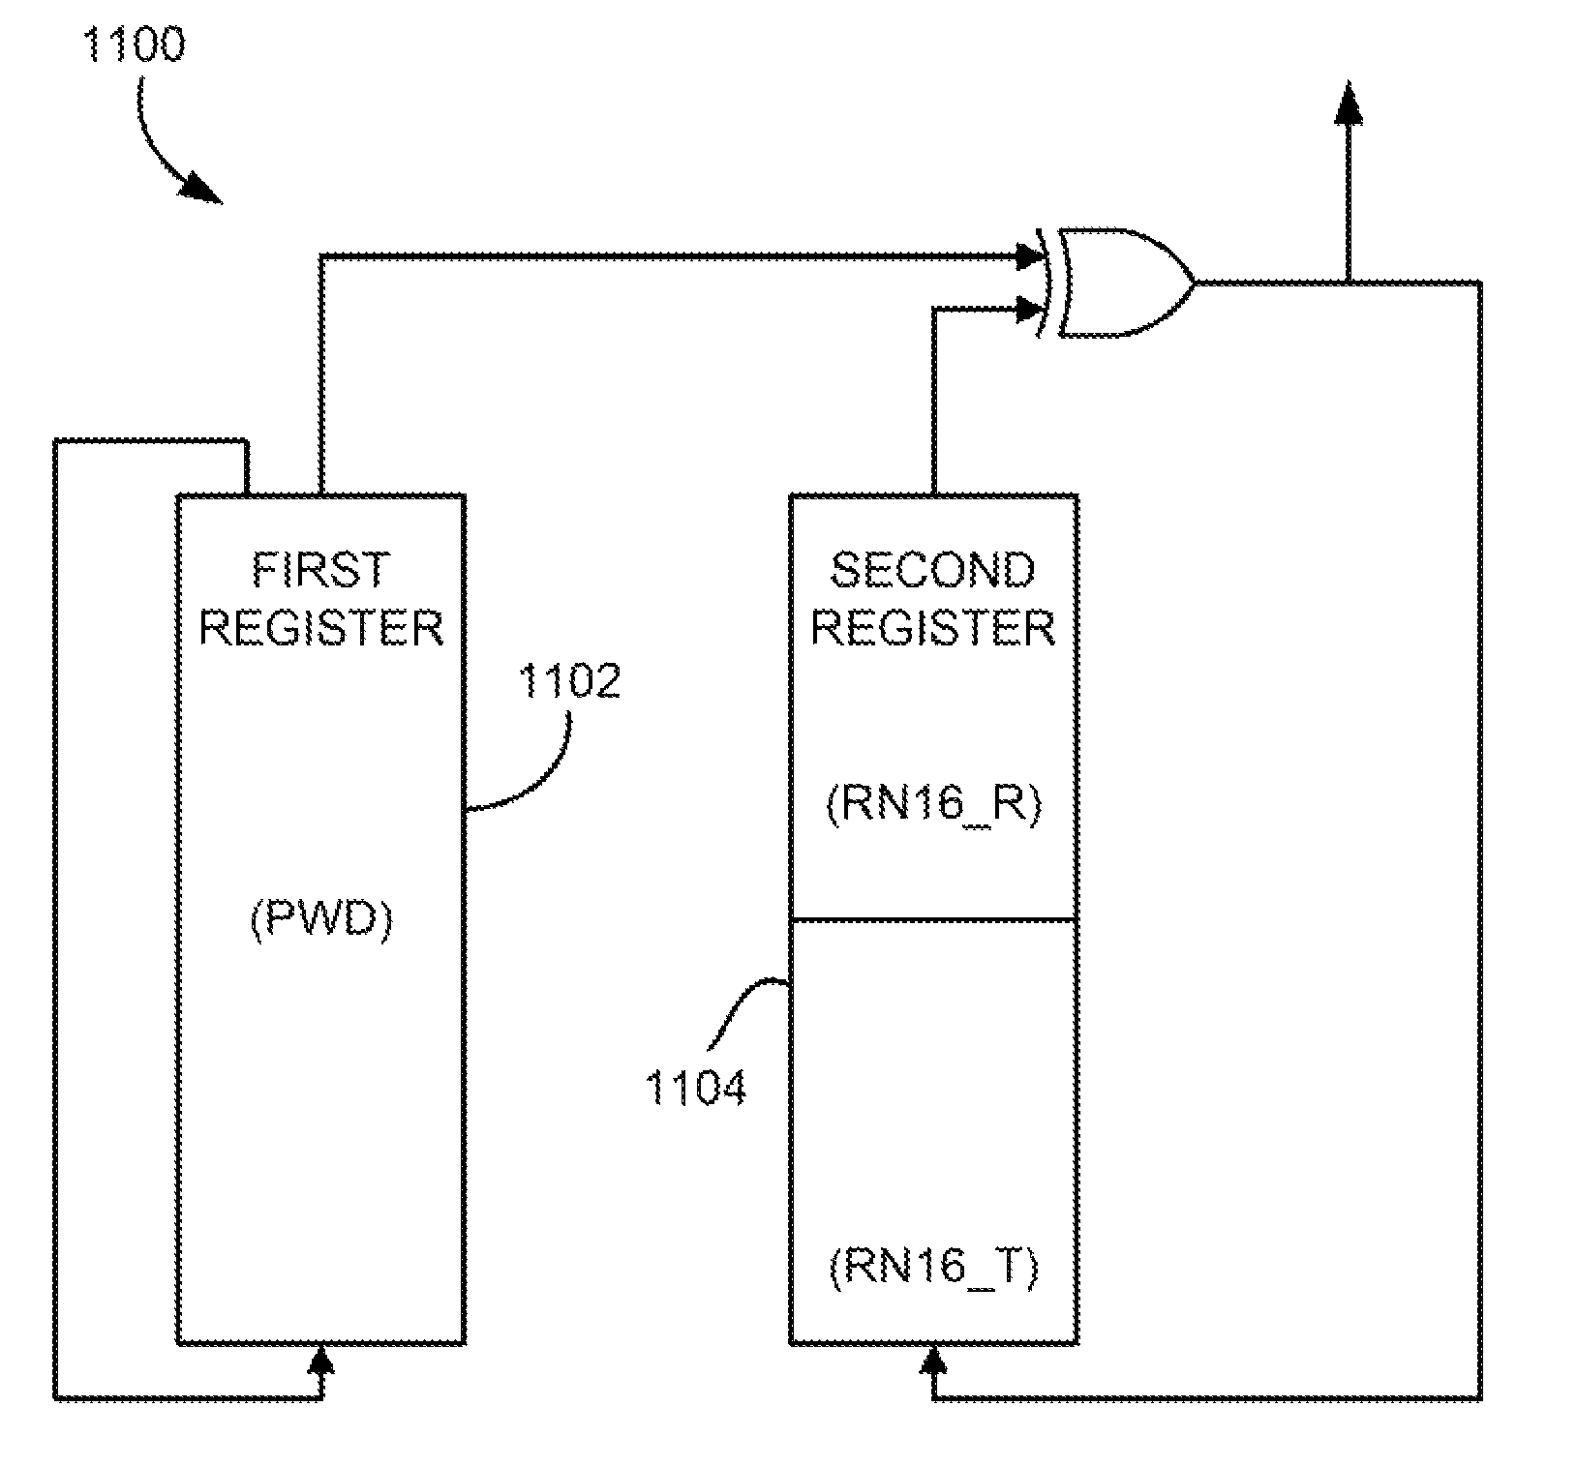 | 2010-09-14 | 2024-07-28 | 美国 | 失效 | Roger Green Stewart | Daniel Noah Paley | Netmomentum LLC
US8064540B2 | 调幅器 | Amplitude modulator | 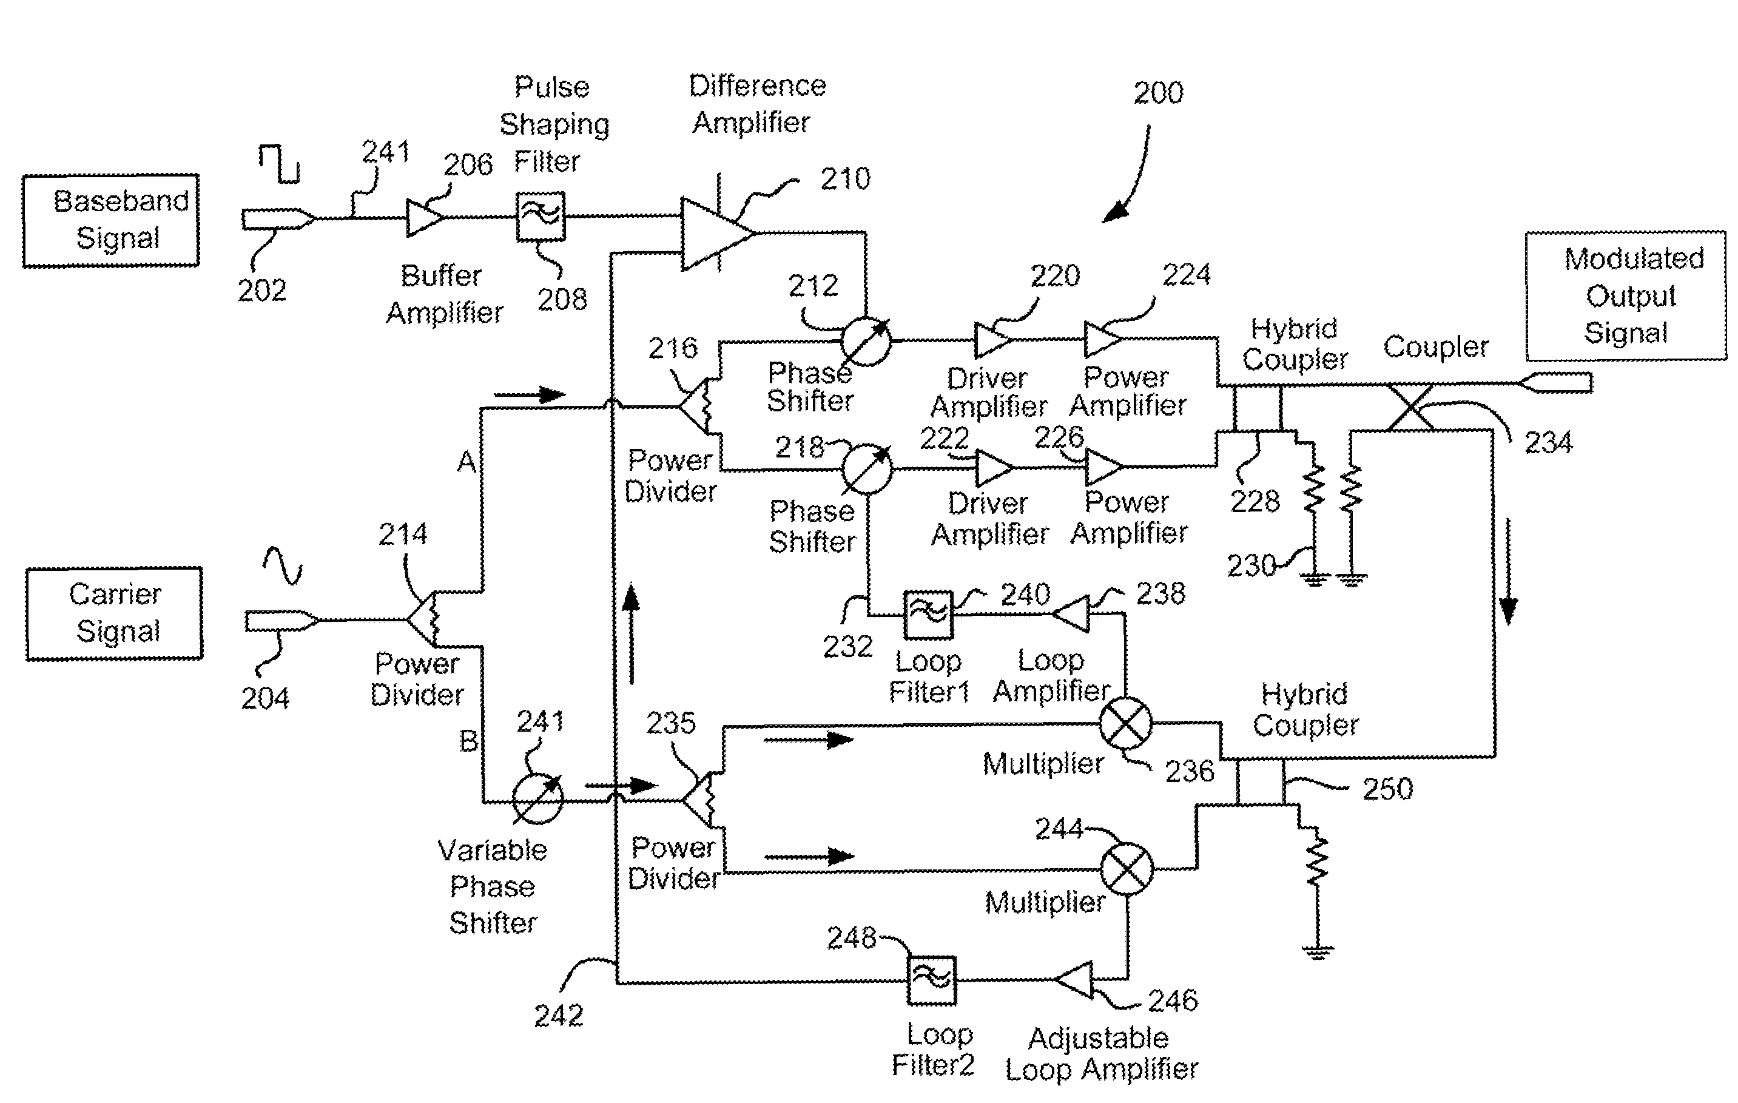 | 2010-07-01 | 2025-08-19 | 美国 | 失效 | Liming Zhou | Vadim Kikin | Netmomentum LLC
US11861442B2 | 用于耦合 RFID 电路的聚合物 | Polymer for coupling to an RFID circuit |  | 2021-08-31 | 2025-05-06 | 美国 | 失效 | Roger Green Stewart | Netmomentum LLC
US8831687B1 | 双面双屏手机设备 | Two-sided dual screen mobile phone device | 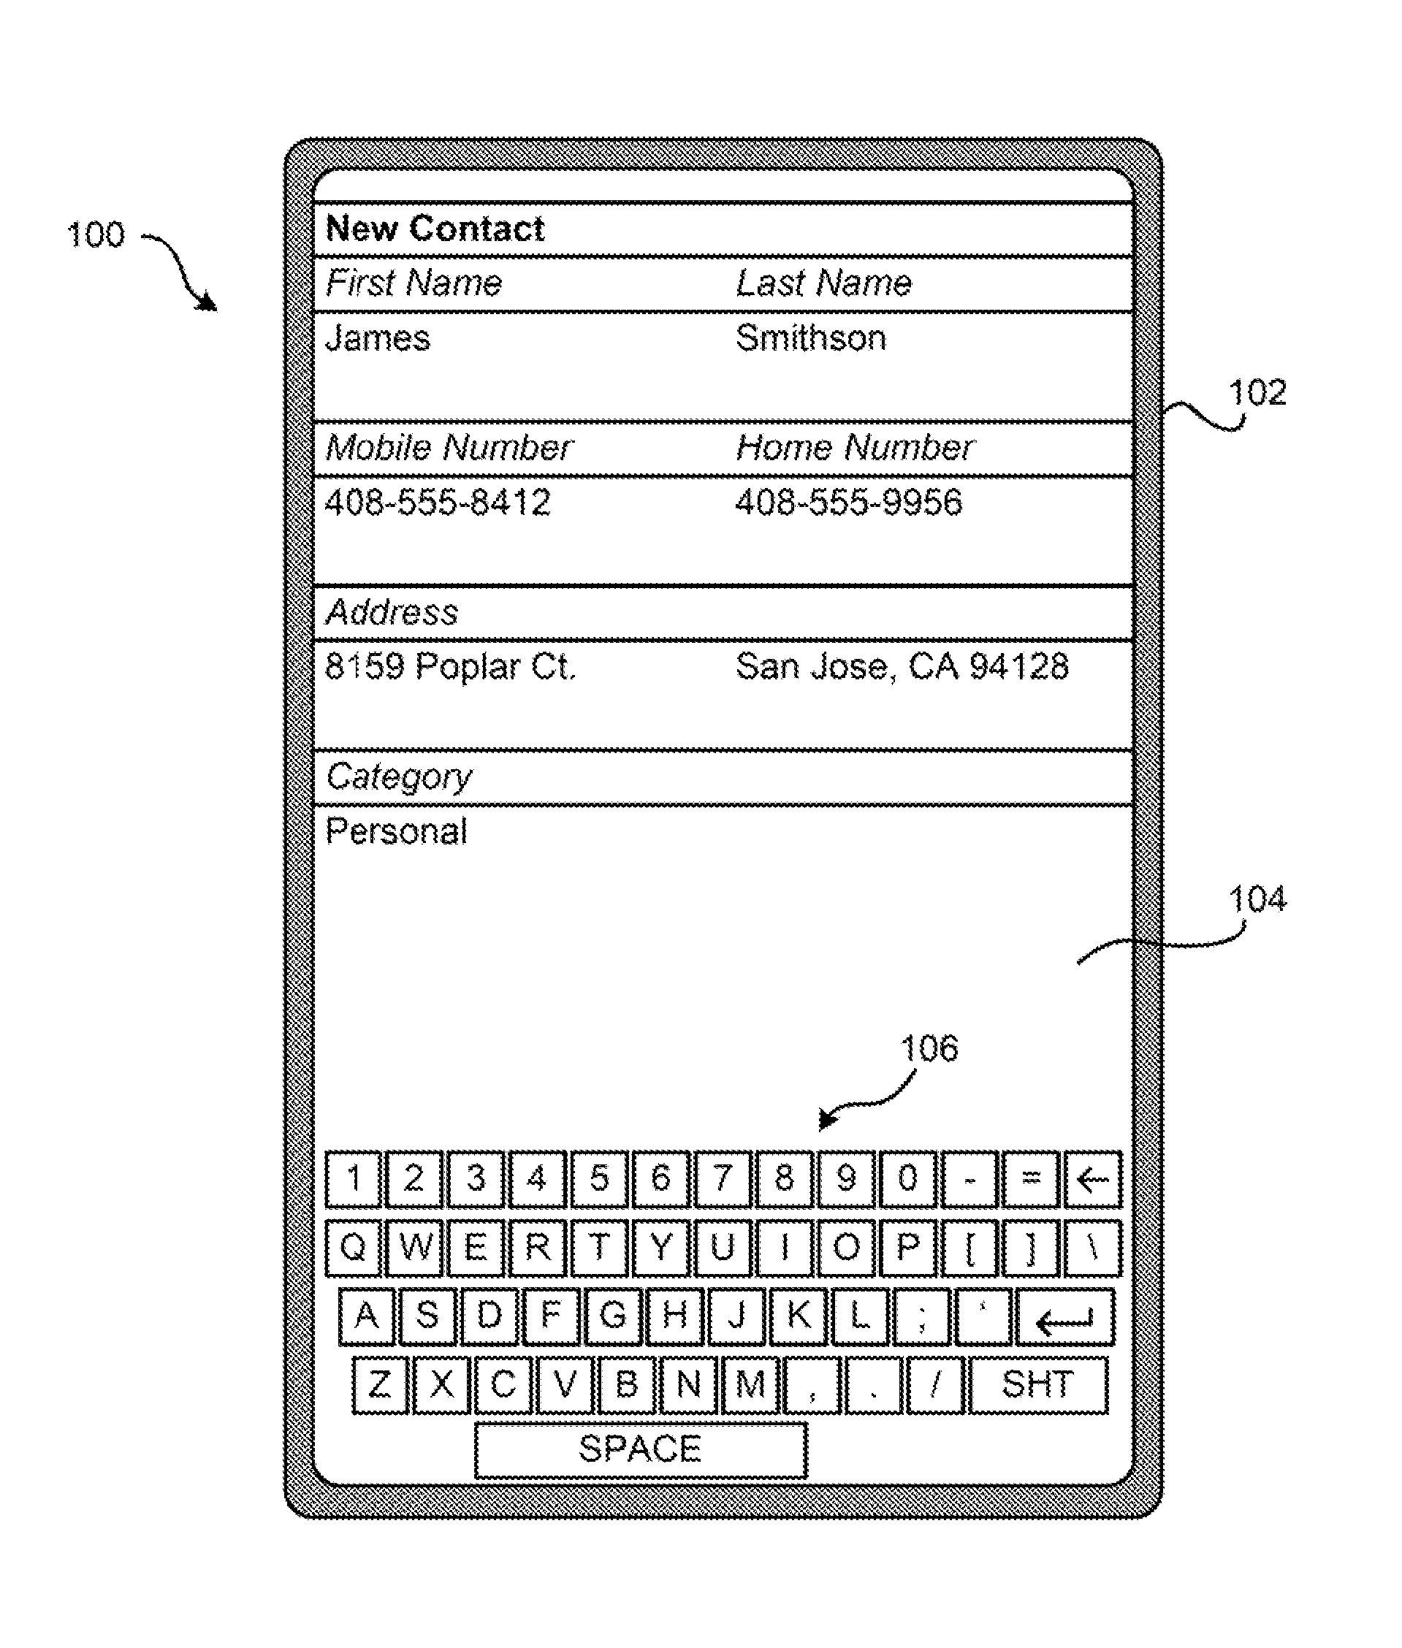 | 2010-02-01 | 2031-01-01 | 美国 | 有效 | Dominic M. Kotab | Netmomentum LLC
US20220007159A1 | 用于管理网络系统的系统、方法和计算机程序产品 | SYSTEM, METHOD, AND COMPUTER PROGRAM PRODUCT FOR MANAGING A NETWORK SYSTEM | 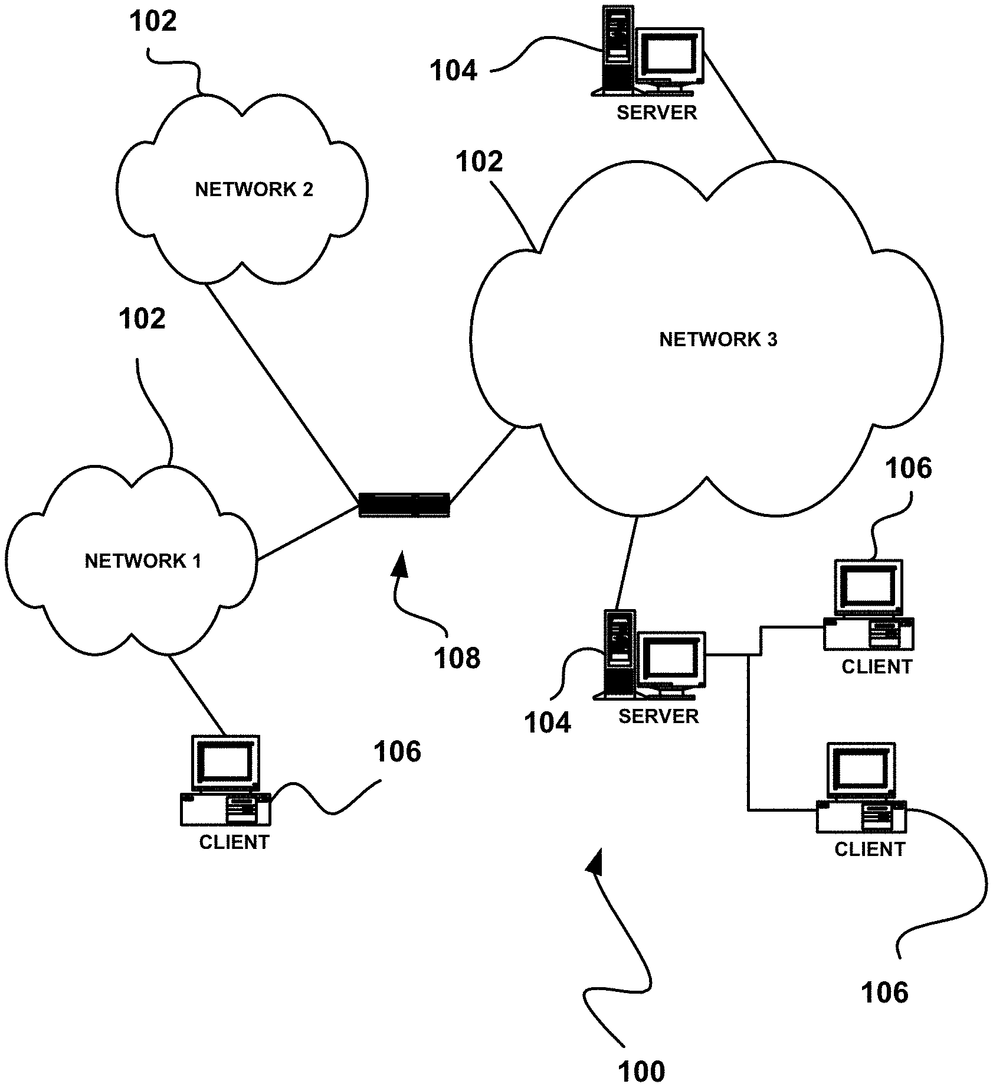 | 2021-09-15 | 2024-11-30 | 美国 | 失效 | Dominic M. Kotab | Netmomentum LLC
US10051098B2 | 识别要在移动电话设备上输出的呼叫者姓名 | Identifying caller name for output on mobile phone devices | 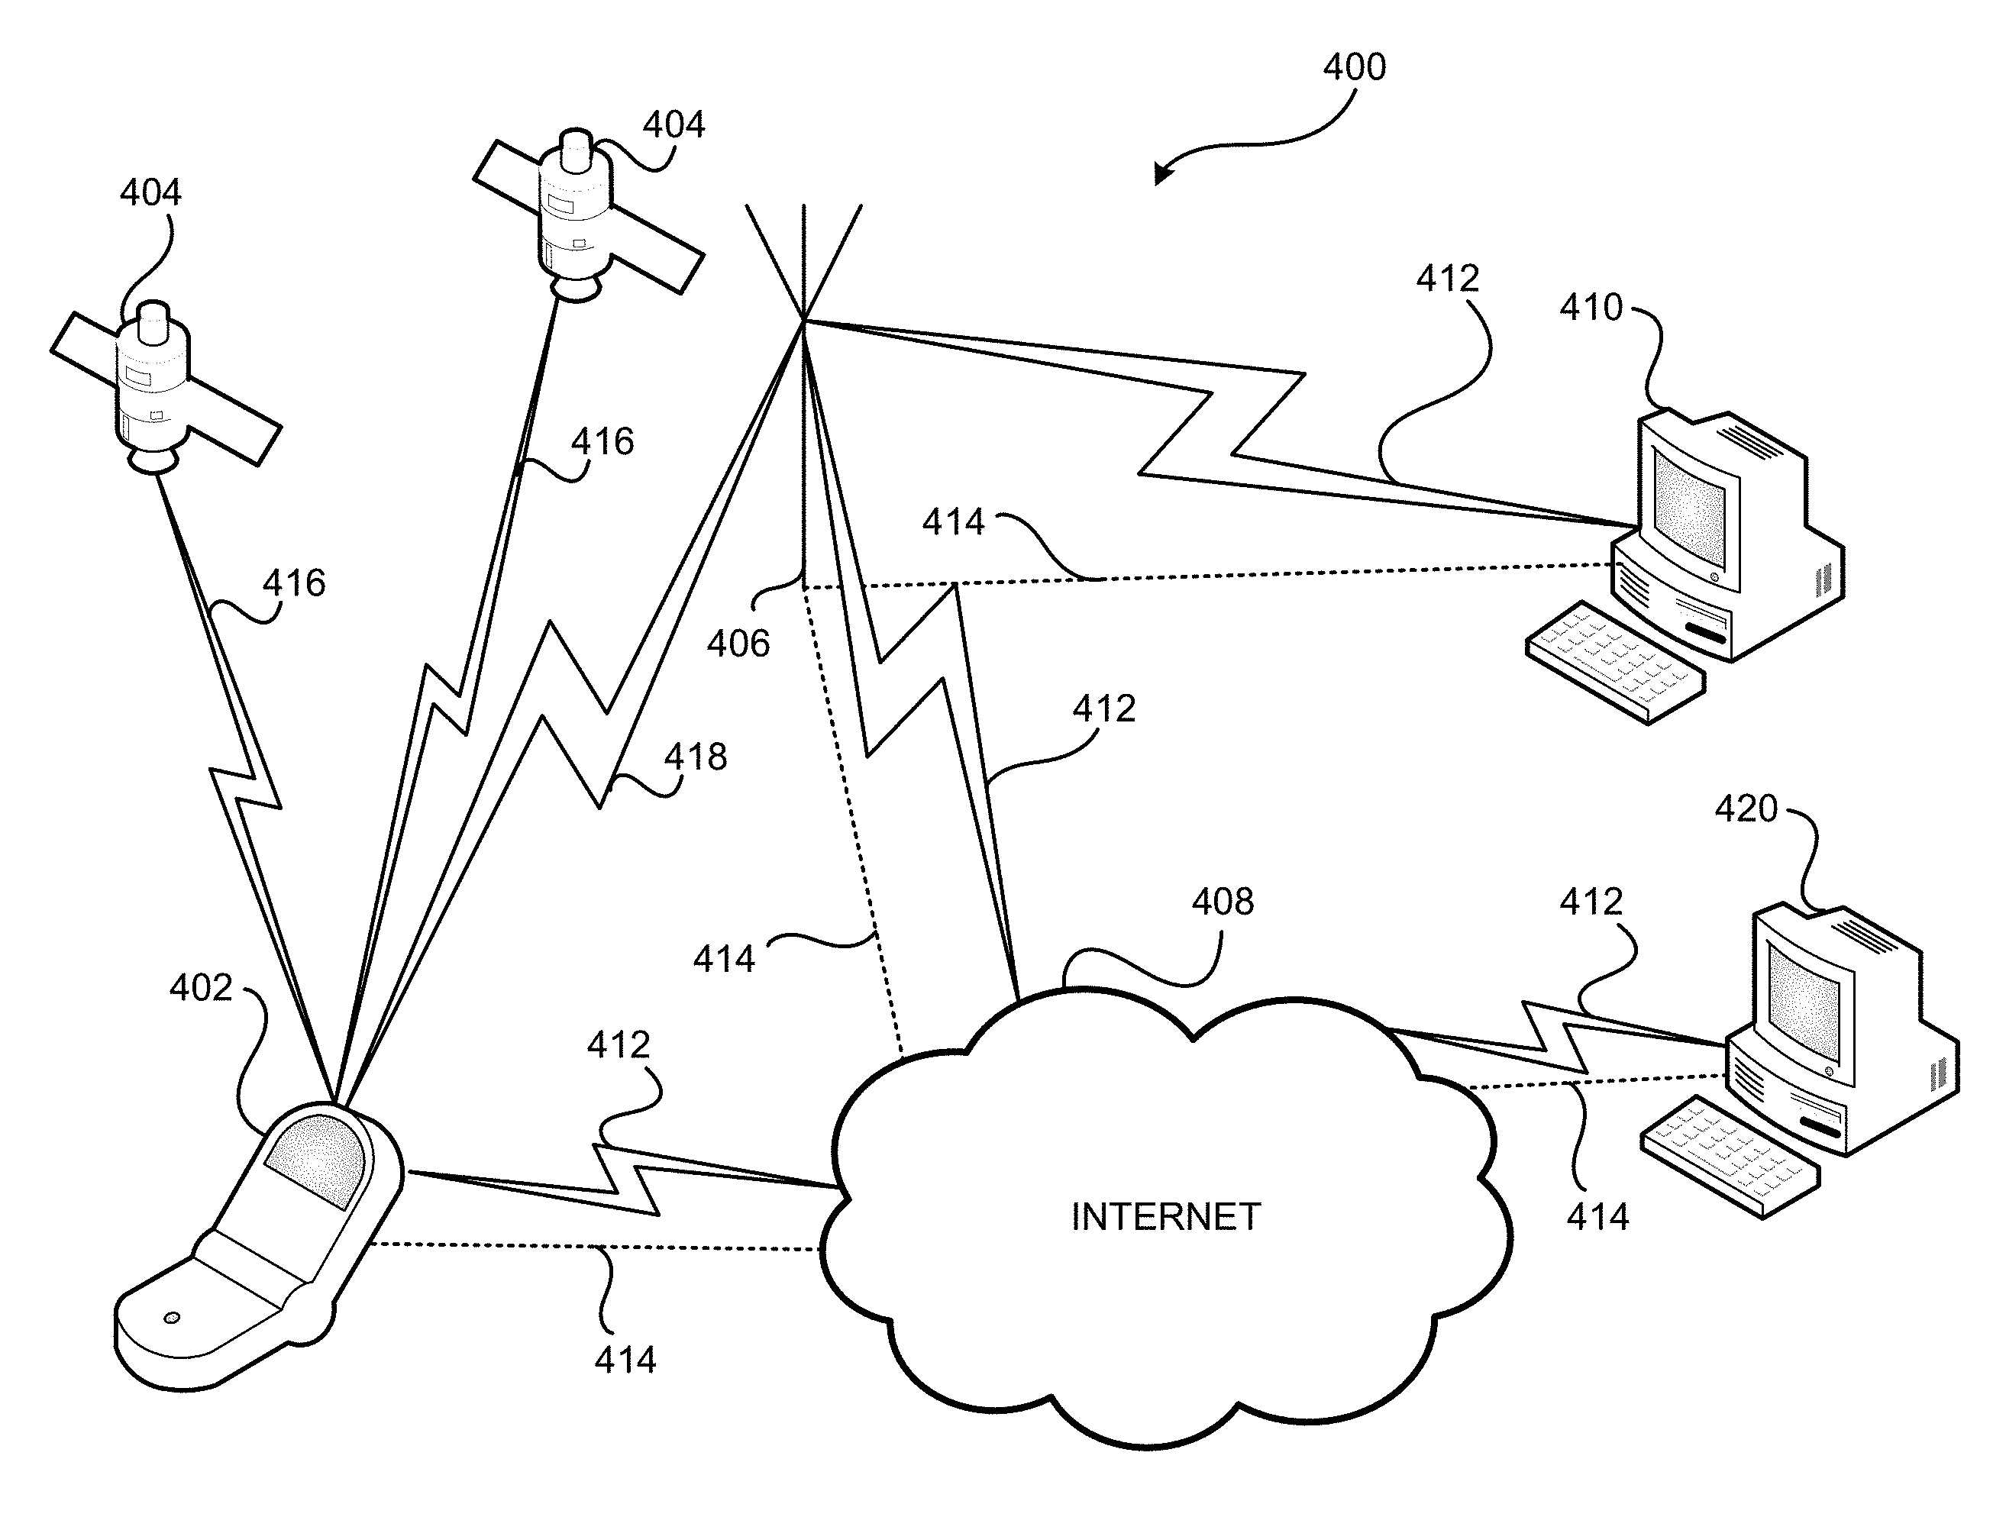 | 2016-02-02 | 2030-02-08 | 美国 | 有效 | Dominic M. Kotab | Netmomentum LLC
US9407445B2 | 安全系统和方法 | Security system and method | 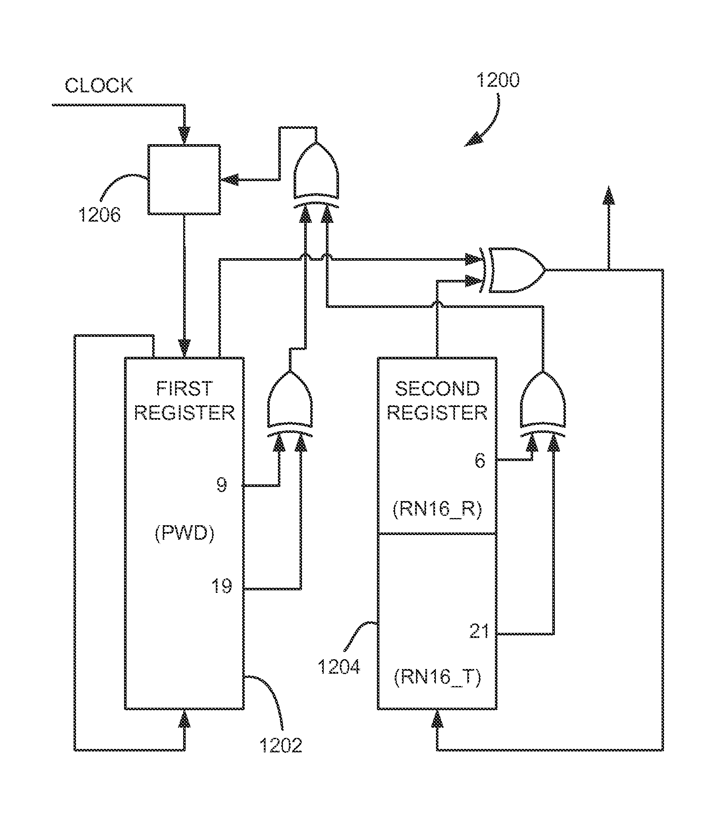 | 2014-12-30 | 2024-07-28 | 美国 | 失效 | Roger Green Stewart | Daniel Noah Paley | Netmomentum LLC
US9071447B2 | 安全系统和方法 | Security system and method | 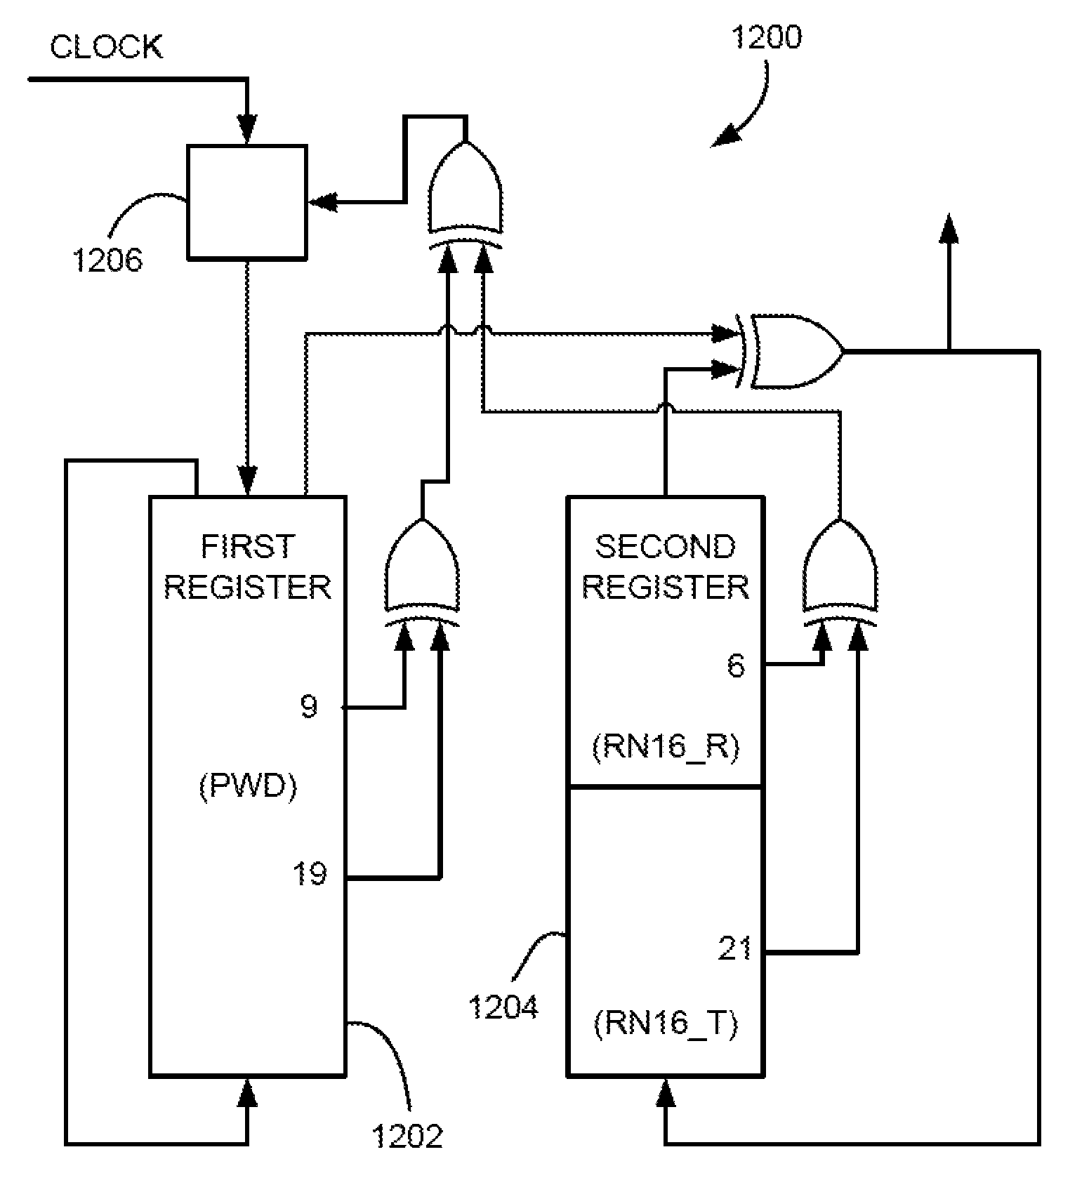 | 2012-07-16 | 2024-07-28 | 美国 | 失效 | Roger Green Stewart | Daniel Noah Paley | Netmomentum LLC
US10728721B2 | 用于基于反馈来管理网络的系统，方法和计算机程序产品 | System, method, and computer program product for managing a network based on feedback | 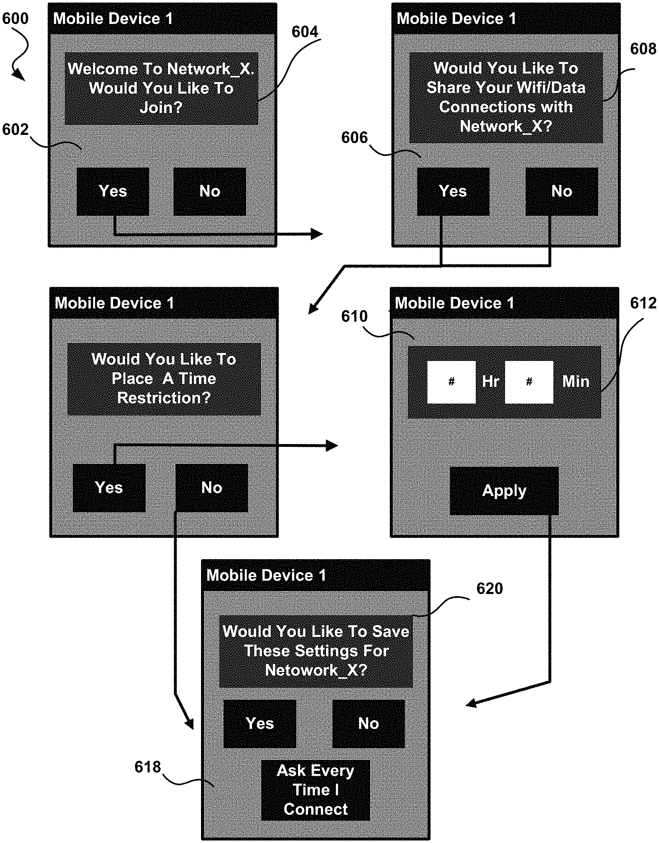 | 2018-03-23 | 2036-01-29 | 美国 | 有效 | Dominic M. Kotab | Netmomentum LLC
US10728373B2 | 识别要在移动电话设备上输出的呼叫者姓名 | Identifying caller name for output on mobile phone devices | 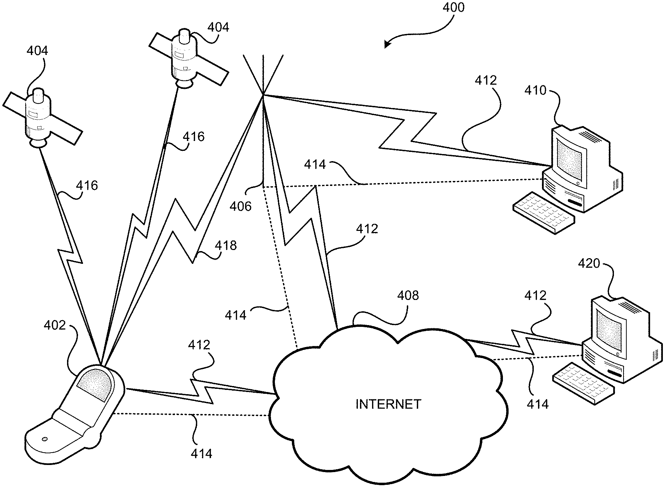 | 2018-07-13 | 2030-01-29 | 美国 | 有效 | Dominic M. Kotab | Netmomentum LLC
US20220191451A1 | 用于操作诸如数字录像机（DVR）的记录设备的系统和方法 | SYSTEMS AND METHODS FOR OPERATION OF RECORDING DEVICES SUCH AS DIGITAL VIDEO RECORDERS (DVRs) | 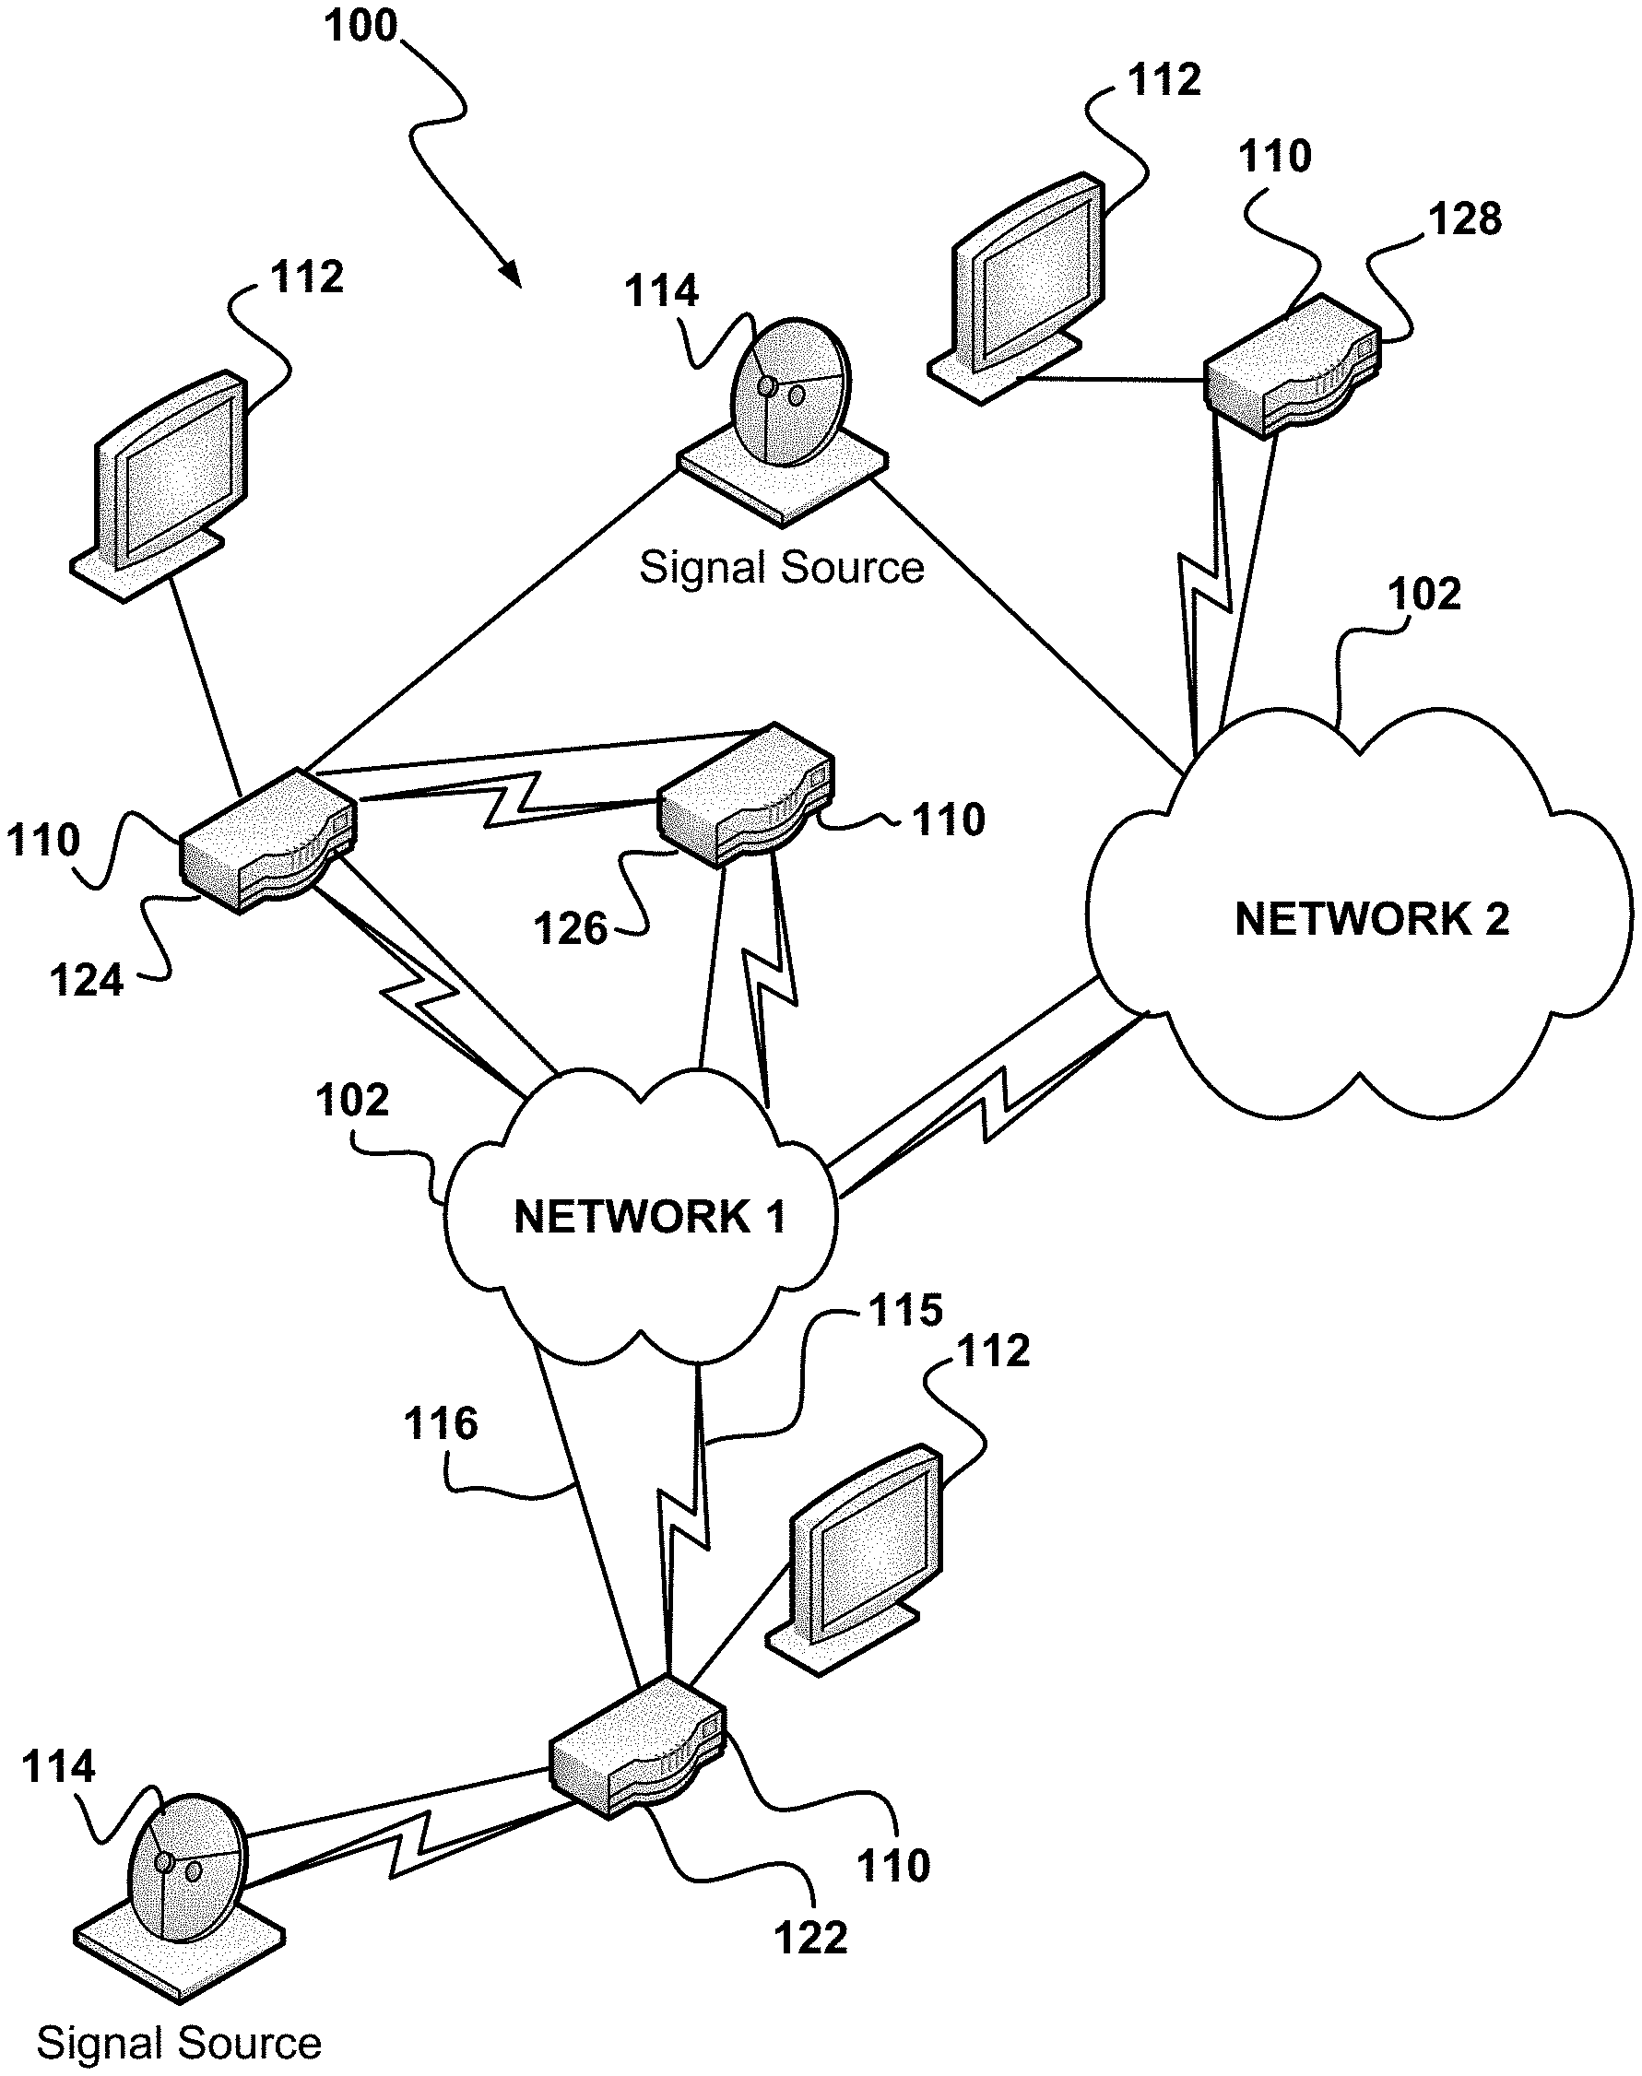 | 2022-03-07 | 2024-09-21 | 美国 | 失效 | Dominic M. Kotab | Netmomentum LLC
US9264867B1 | 识别要在移动电话设备上输出的呼叫者姓名 | Identifying caller name for output on mobile phone devices | 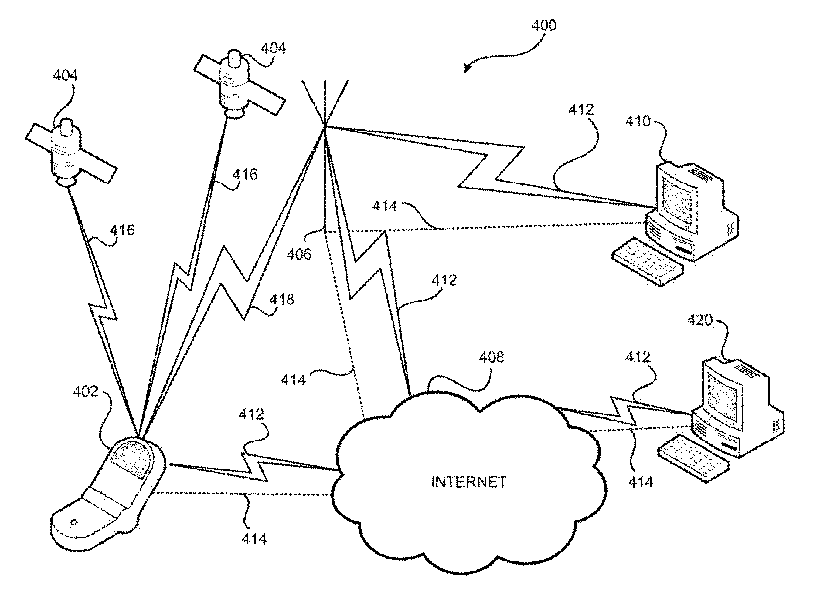 | 2010-01-29 | 2030-05-19 | 美国 | 有效 | Dominic M. Kotab | Netmomentum LLC
US9351334B1 | 双面双屏手机设备 | Two-sided dual screen mobile phone device | 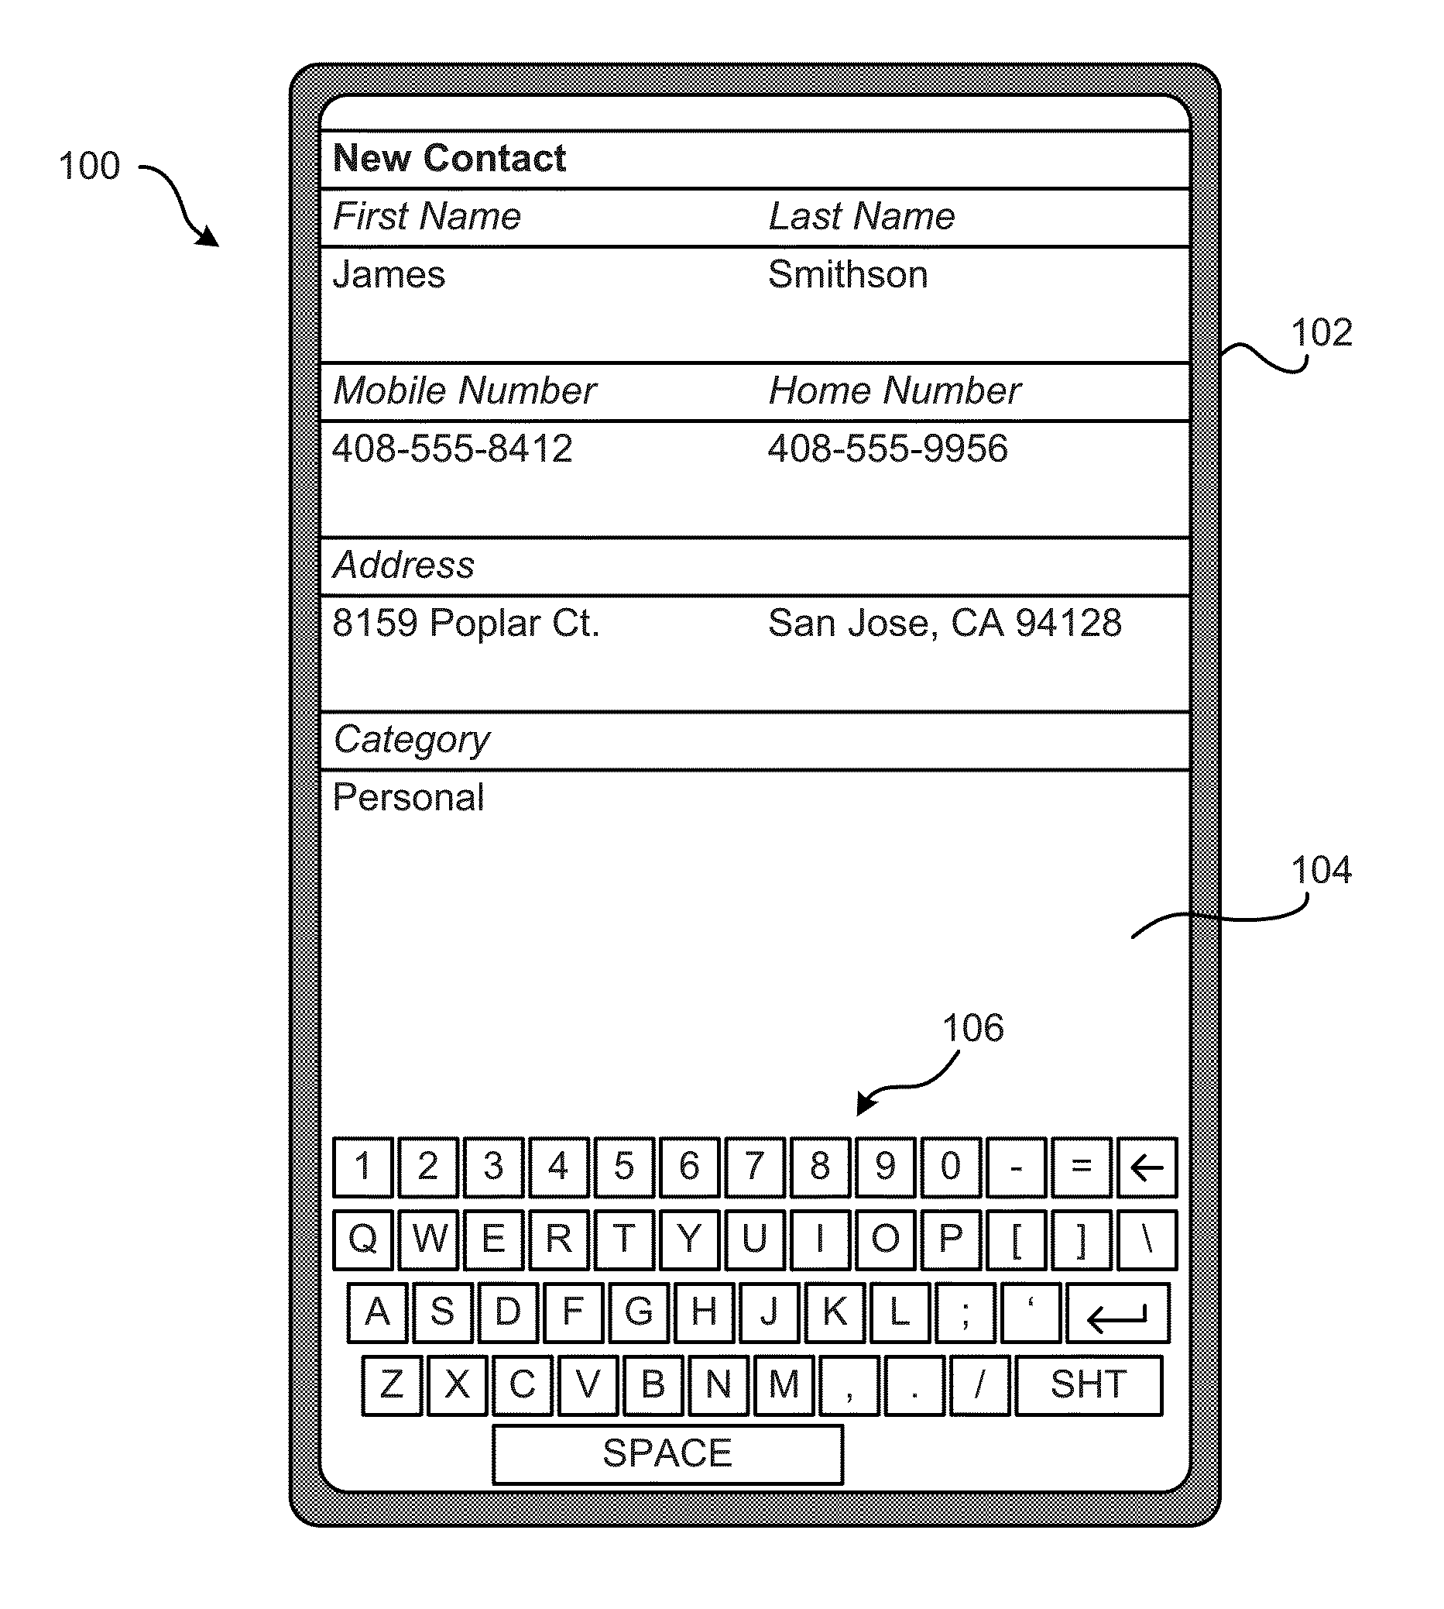 | 2014-08-06 | 2030-02-01 | 美国 | 有效 | Dominic M. Kotab | Netmomentum LLC
US11803724B2 | 使用设备启动车辆 | Starting a vehicle using a device | 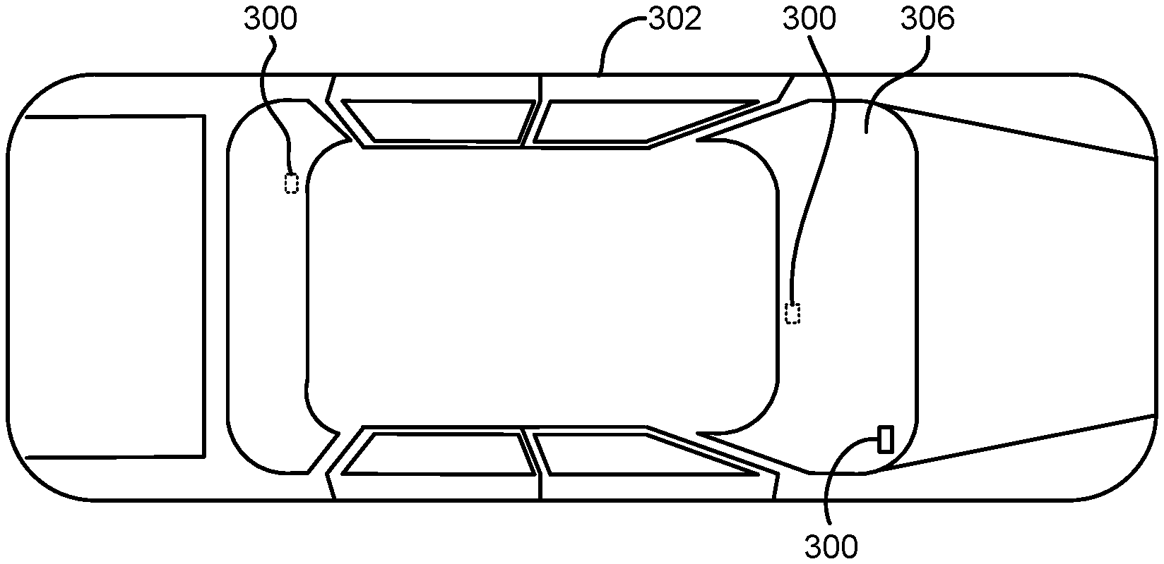 | 2022-01-24 | 2026-06-09 | 美国 | 有效 | Naresh Batra | Netmomentum LLC
US9392209B1 | 录制电视节目的系统和方法 | Systems and methods for recording television programs | 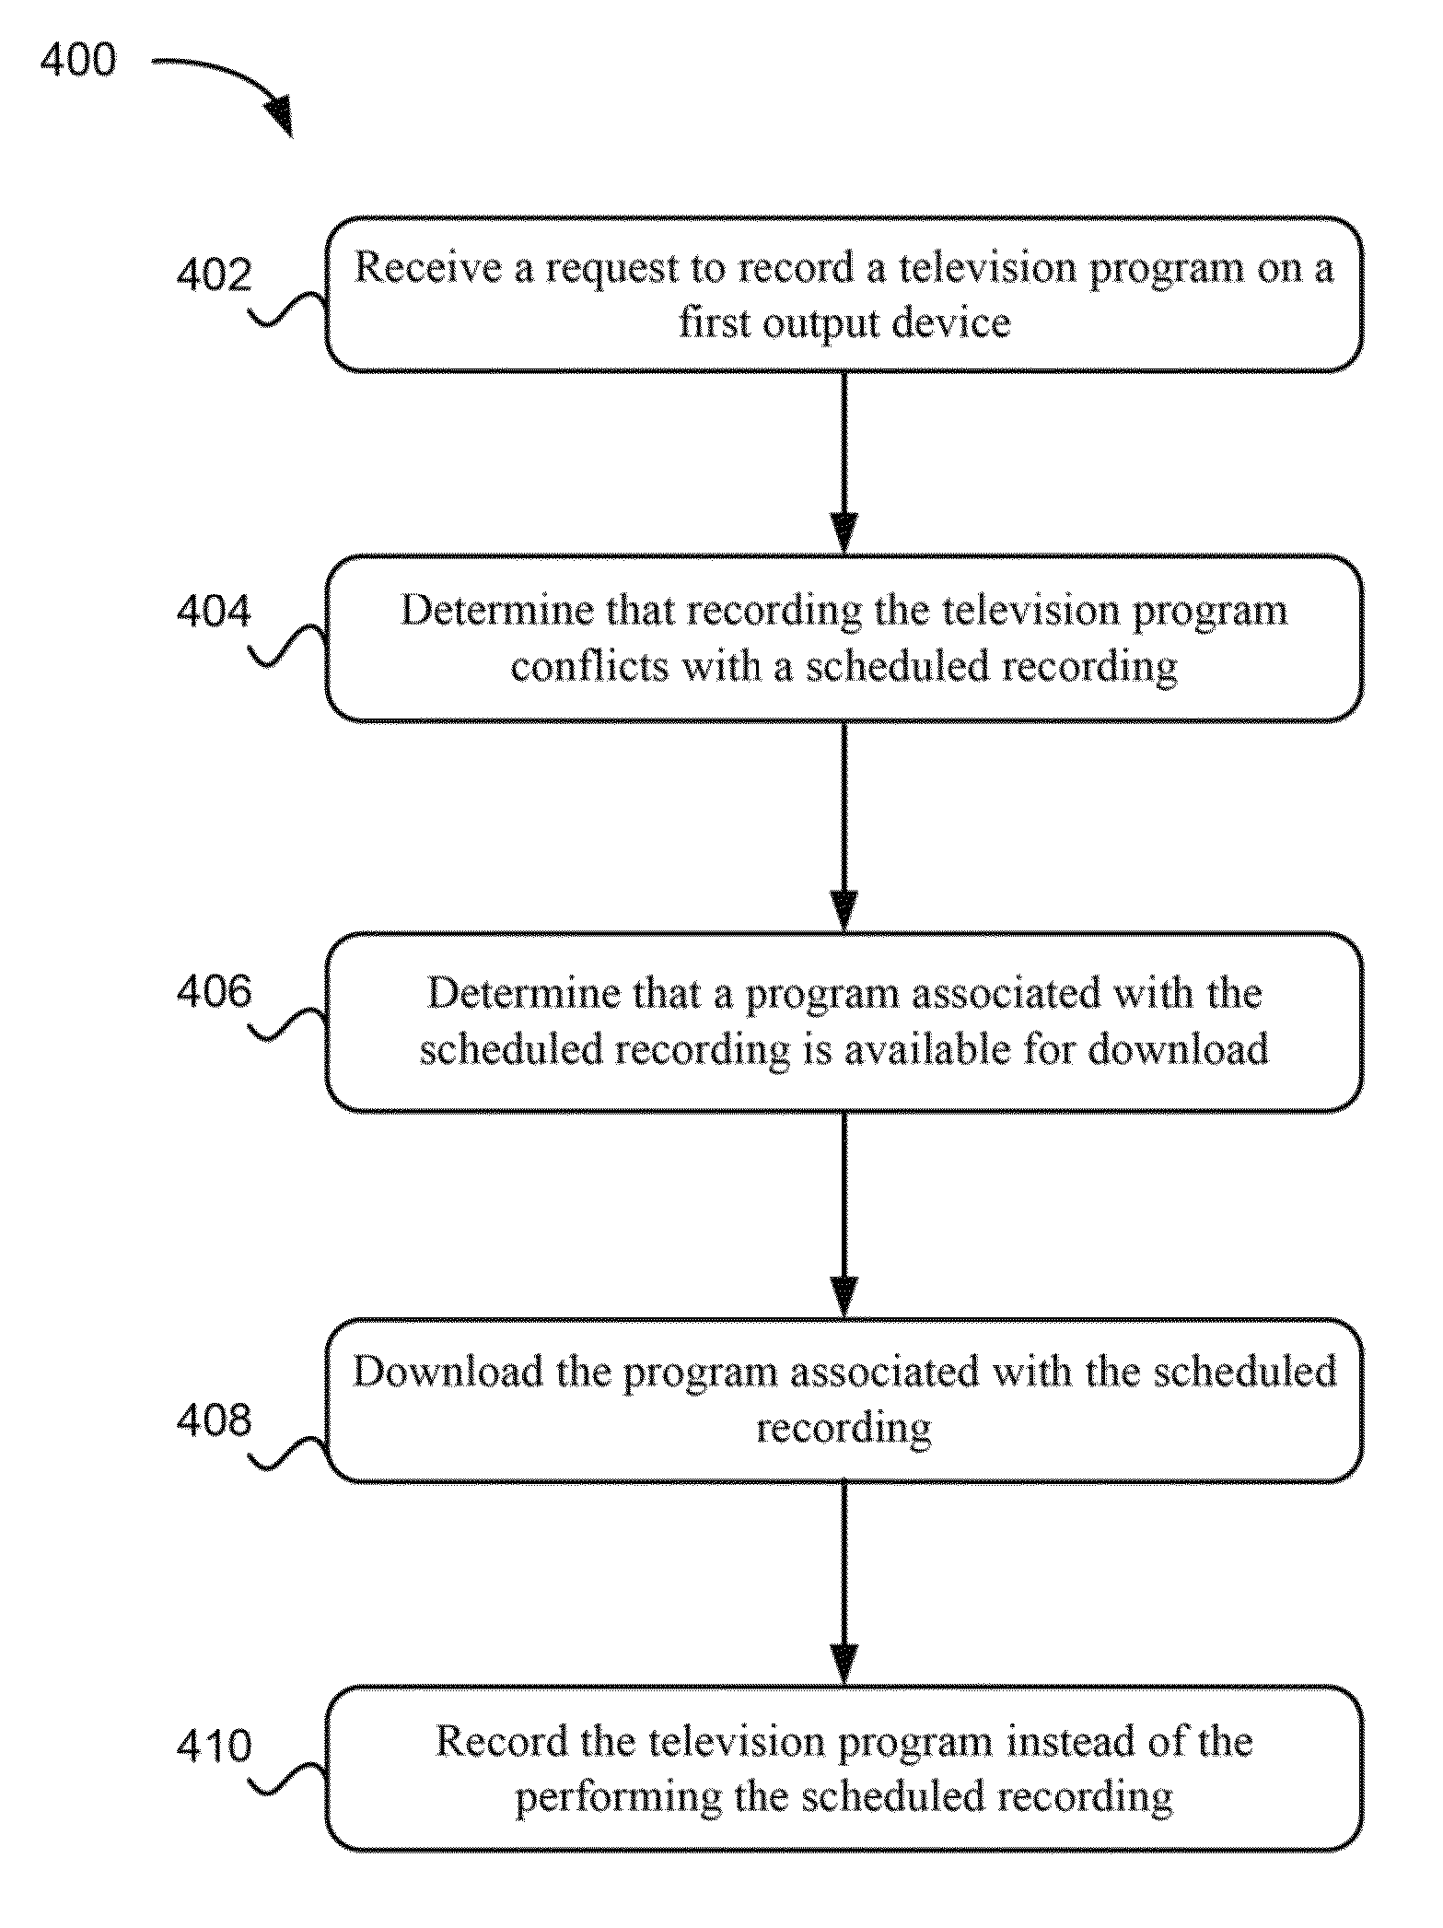 | 2011-04-08 | 2031-07-08 | 美国 | 有效 | Dominic M. Kotab | Netmomentum LLC
US7818572B2 | 安全系统和方法 | Security system and method | 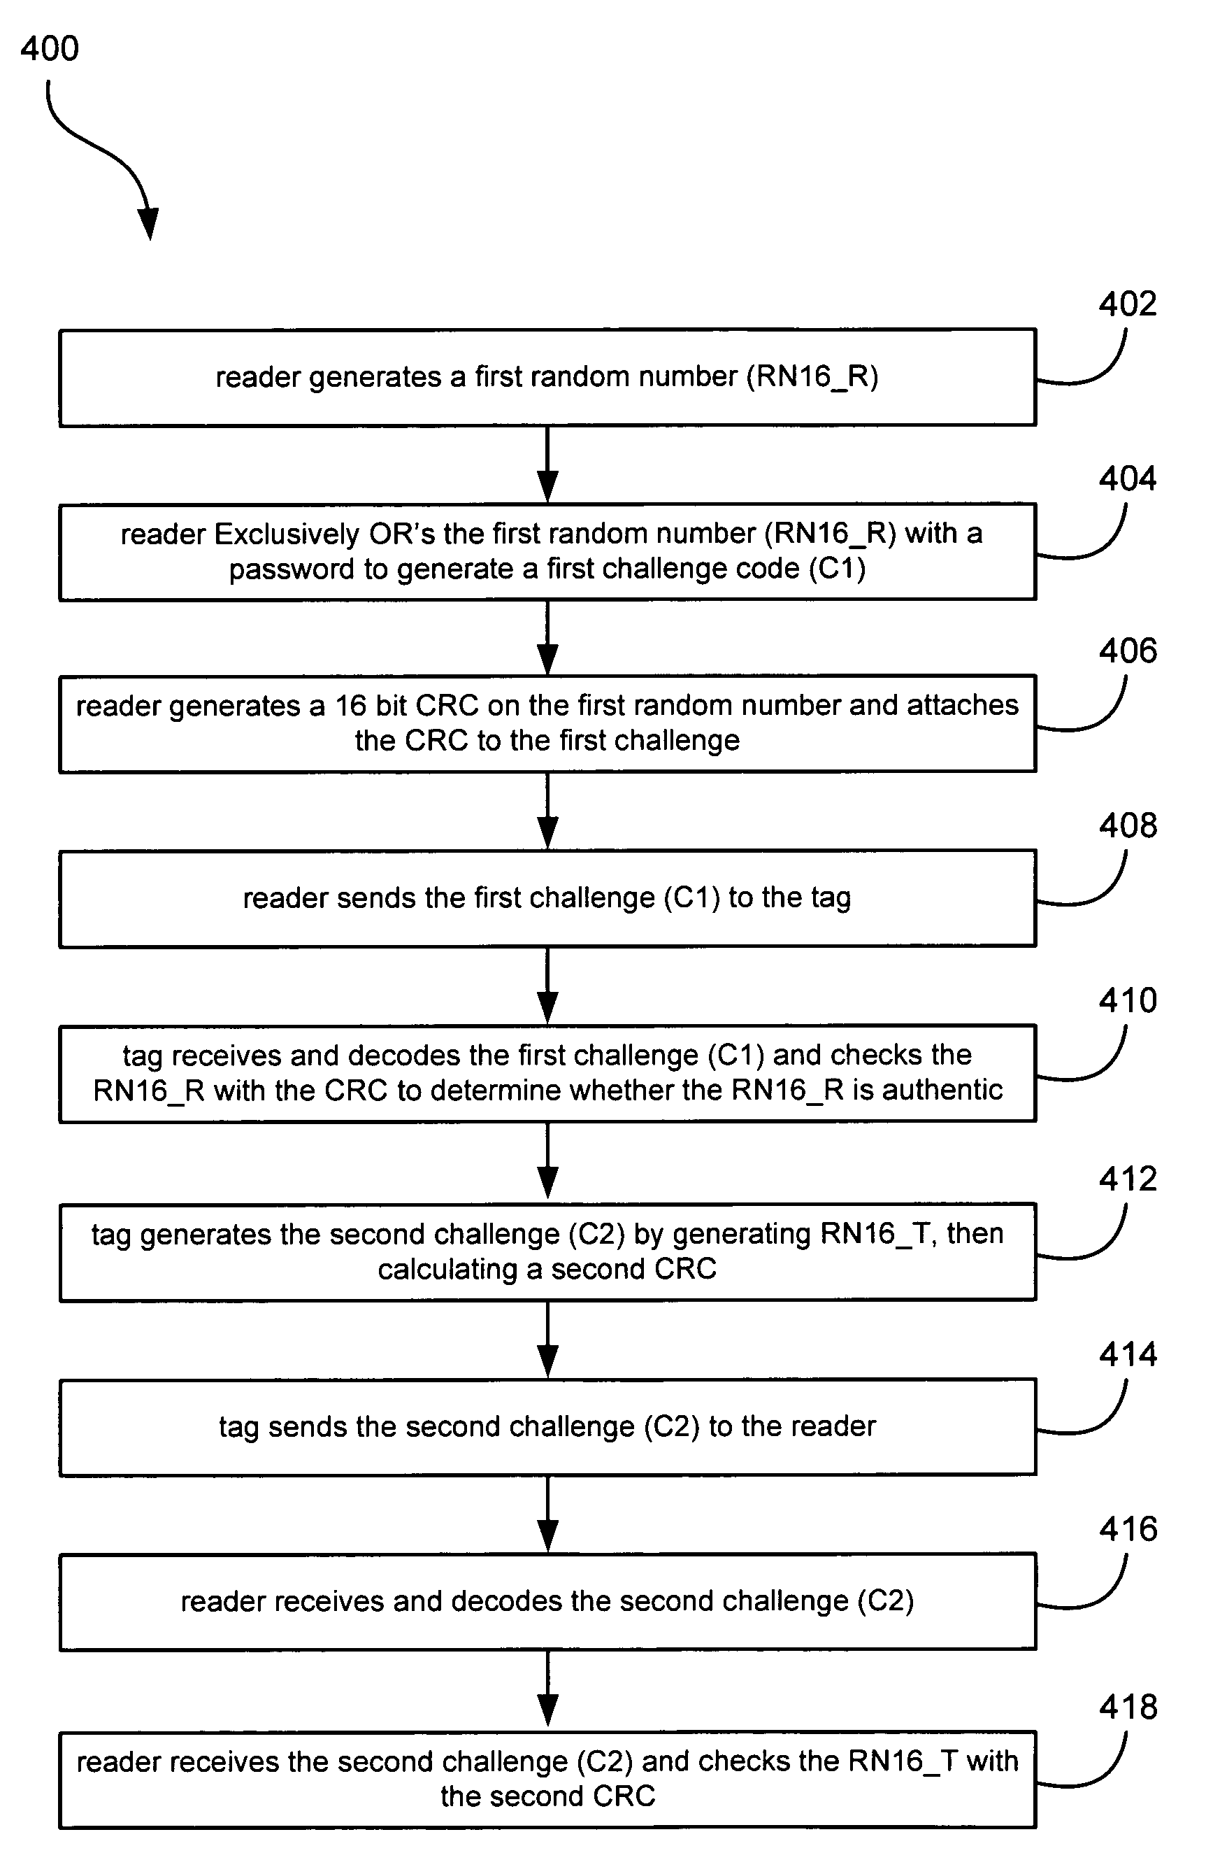 | 2004-07-28 | 2029-03-26 | 美国 | 有效 | Roger Green Stewart | Daniel Noah Paley | Netmomentum LLC
US20210329051A1 | 用于引导和分发媒体内容的系统、方法和计算机程序产品 | SYSTEM, METHOD, AND COMPUTER PROGRAM PRODUCT FOR THE DIRECTING AND DISTRIBUTING OF MEDIA CONTENT | 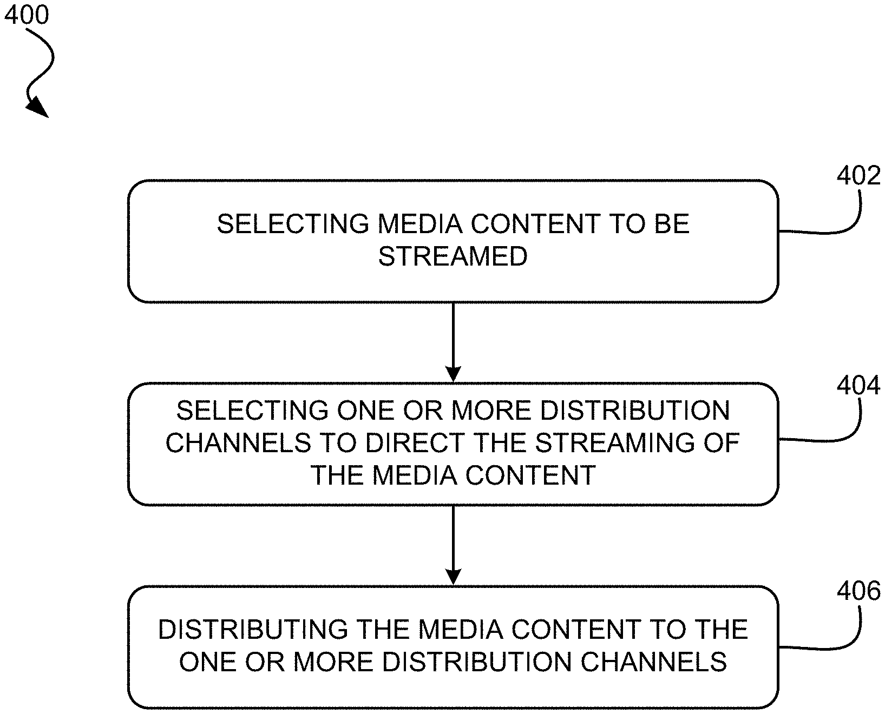 | 2021-07-01 | 2024-11-15 | 美国 | 失效 | Dominic M. Kotab | Netmomentum LLC
US11153731B2 | 用于基于反馈管理网络的系统、方法和计算机程序产品 | System, method, and computer program product for managing a network based on feedback |  | 2020-06-17 | 2036-01-29 | 美国 | 有效 | Dominic M. Kotab | Netmomentum LLC
US10075768B1 | 用于创建和存储质量下降的视频数据的系统和方法 | Systems and methods for creating and storing reduced quality video data | 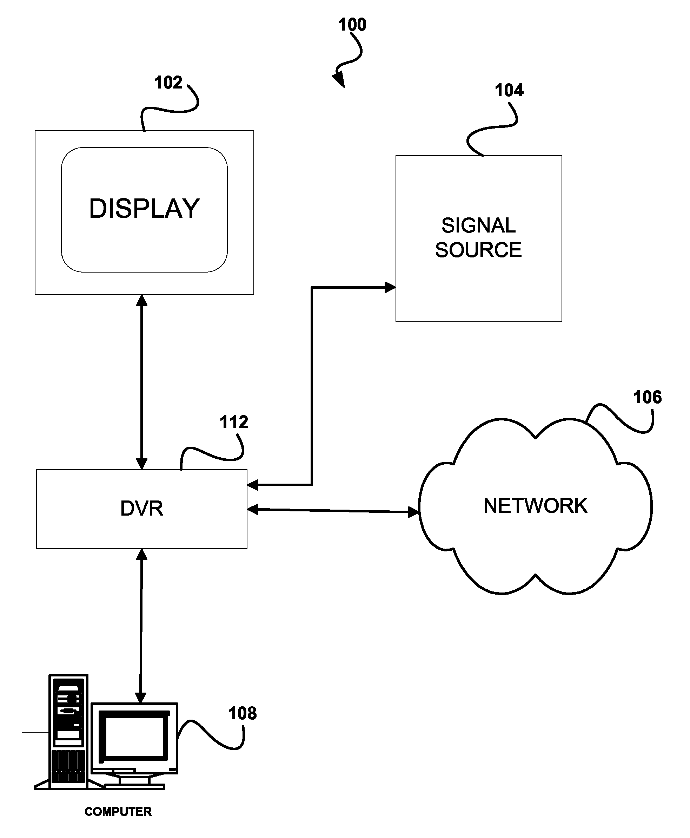 | 2015-02-12 | 2029-01-30 | 美国 | 有效 | Dominic M. Kotab | Netmomentum LLC | Videostreamerz LLC
US8965183B1 | 用于创建和存储质量下降的视频数据的系统和方法 | Systems and methods for creating and storing reduced quality video data | 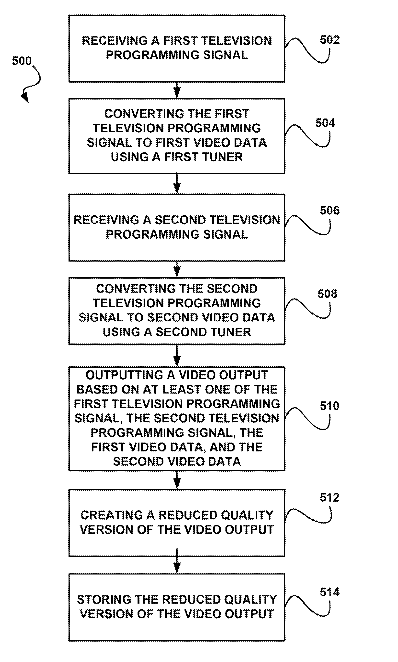 | 2009-01-30 | 2031-06-03 | 美国 | 有效 | Dominic M. Kotab | Netmomentum LLC | Videostreamerz LLC
US10785612B2 | 结合了移动和地面电话服务的电话基站 | Telephone base station for combining mobile and terrestrial telephone service |  | 2020-04-27 | 2030-02-01 | 美国 | 有效 | Dominic M. Kotab | Netmomentum LLC | Onephone Unified LLC
US10681507B2 | 结合了移动和地面电话服务的电话基站 | Telephone base station for combining mobile and terrestrial telephone service |  | 2019-11-26 | 2030-02-01 | 美国 | 有效 | Dominic M. Kotab | Netmomentum LLC | Onephone Unified LLC
US9402064B1 | 用于操作诸如数字视频录像机（DVR）之类的记录设备的系统和方法 | Systems and methods for operation of recording devices such as digital video recorders (DVRs) | 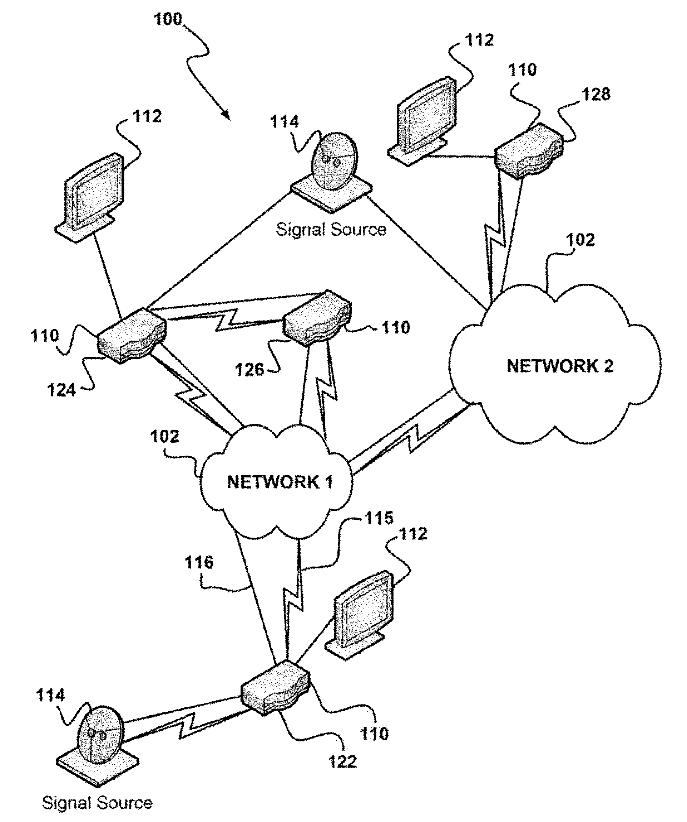 | 2013-11-12 | 2031-04-06 | 美国 | 有效 | Dominic M. Kotab | Digital Video Delivery LLC | Netmomentum LLC
US8615164B1 | 用于操作诸如数字视频录像机（DVR）之类的记录设备的系统和方法 | Systems and methods for operation of recording devices such as digital video recorders (DVRs) | 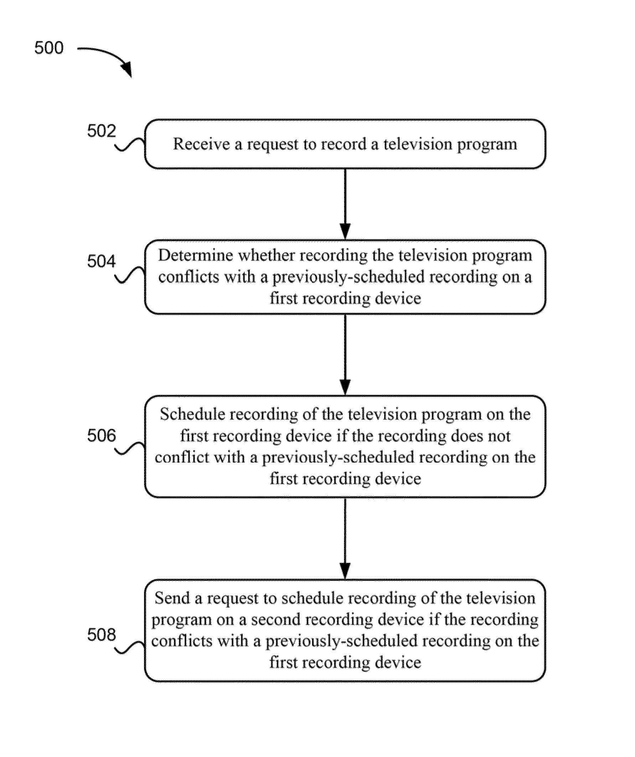 | 2011-04-06 | 2031-04-15 | 美国 | 有效 | Dominic M. Kotab | Digital Video Delivery LLC | Netmomentum LLC
US8588590B1 | 用于操作诸如数字视频录像机（DVR）之类的记录设备的系统和方法 | Systems and methods for operation of recording devices such as digital video recorders (DVRs) | 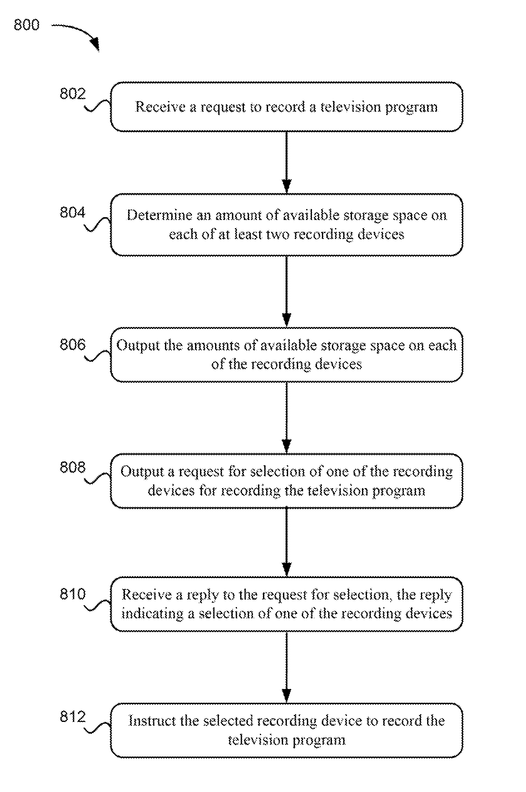 | 2011-04-06 | 2031-05-14 | 美国 | 有效 | Dominic M. Kotab | Digital Video Delivery LLC | Netmomentum LLC
US11126908B2 | 卡片及其阅读方法 | Cards and methods of reading the same |  | 2016-10-17 | 2025-10-27 | 美国 | 失效 | Roger Green Stewart | Netmomentum LLC
US7714726B2 | 半透明RFID标签 | Semi-transparent RFID tags |  | 2005-05-06 | 2027-06-09 | 美国 | 有效 | Roger Green Stewart | Netmomentum LLC
US9754201B2 | 包括可充电电源的RFID系统及其使用方法 | RFID systems comprising rechargeable power source and methods of using the same | 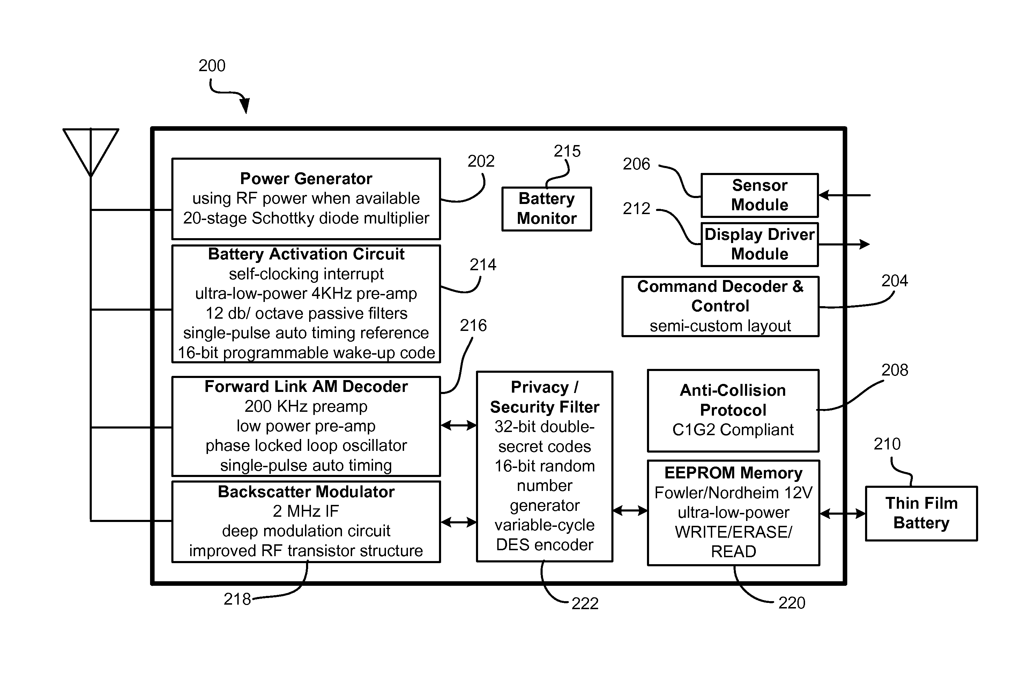 | 2014-12-22 | 2025-10-13 | 美国 | 失效 | Naresh Batra | Netmomentum LLC
US20220201112A1 | 识别在移动电话设备上输出的呼叫者信息 | IDENTIFYING CALLER INFORMATION FOR OUTPUT ON MOBILE PHONE DEVICES | 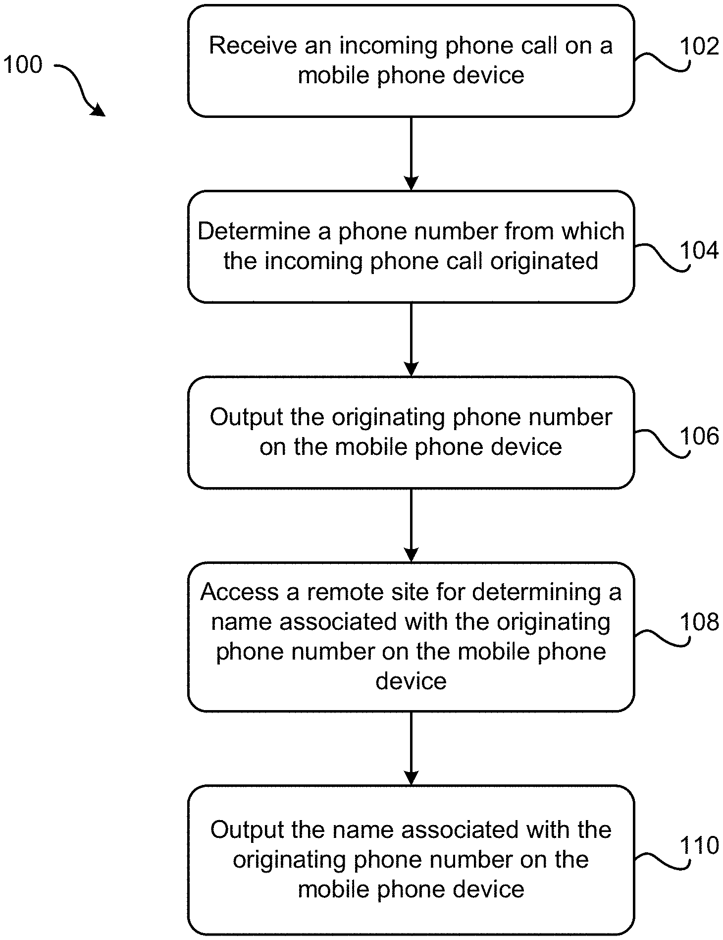 | 2022-03-11 | 2025-05-02 | 美国 | 失效 | Dominic M. Kotab | Netmomentum LLC
US8576078B2 | 扑克筹码及其读取方法 | Poker chips and methods of reading the same | 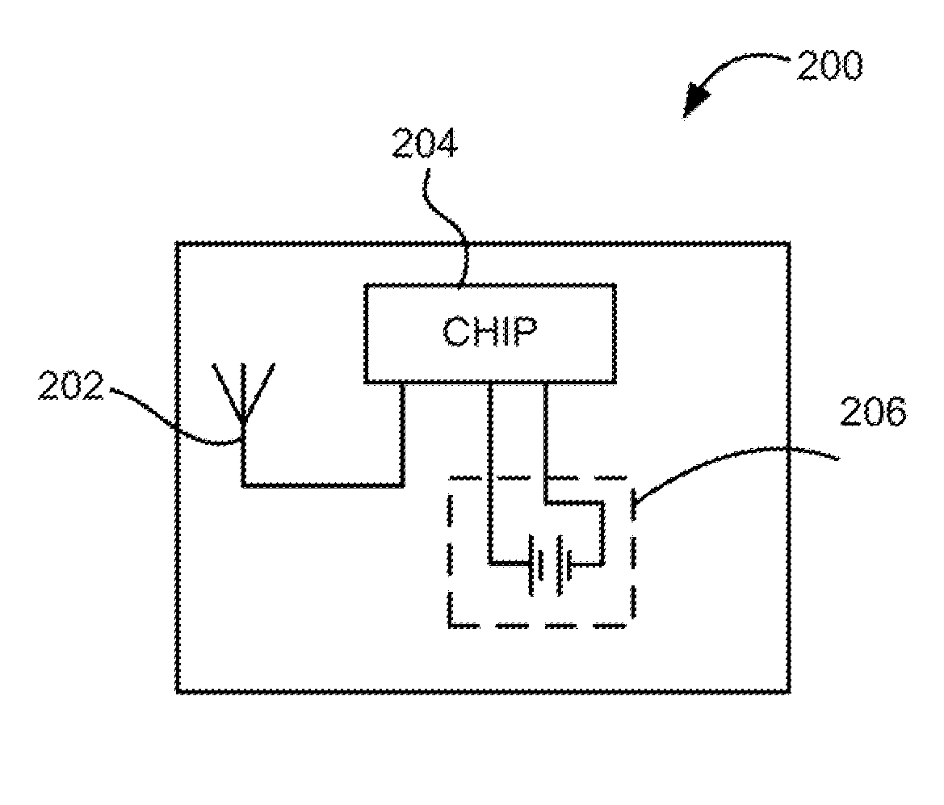 | 2010-03-25 | 2027-04-28 | 美国 | 有效 | Roger Green Stewart | Netmomentum LLC
US10872282B2 | RFID系统和方法 | RFID systems and methods | 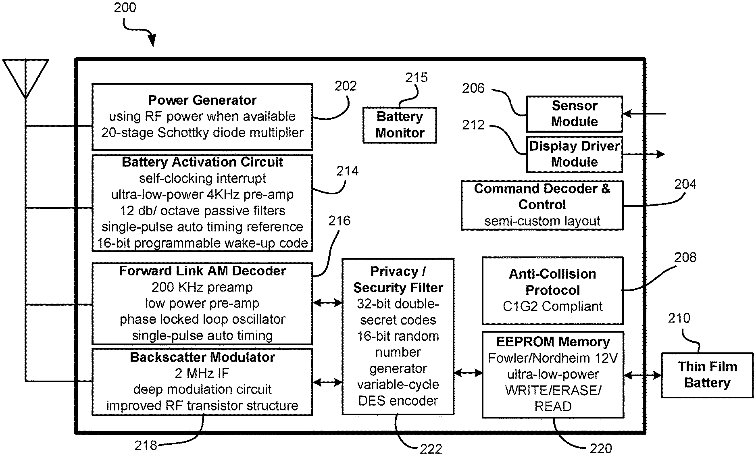 | 2017-08-25 | 2025-01-27 | 美国 | 失效 | Naresh Batra | Netmomentum LLC
US10637902B2 | 用于指导和分发媒体内容的系统，方法和计算机程序产品 | System, method, and computer program product for the directing and distributing of media content | 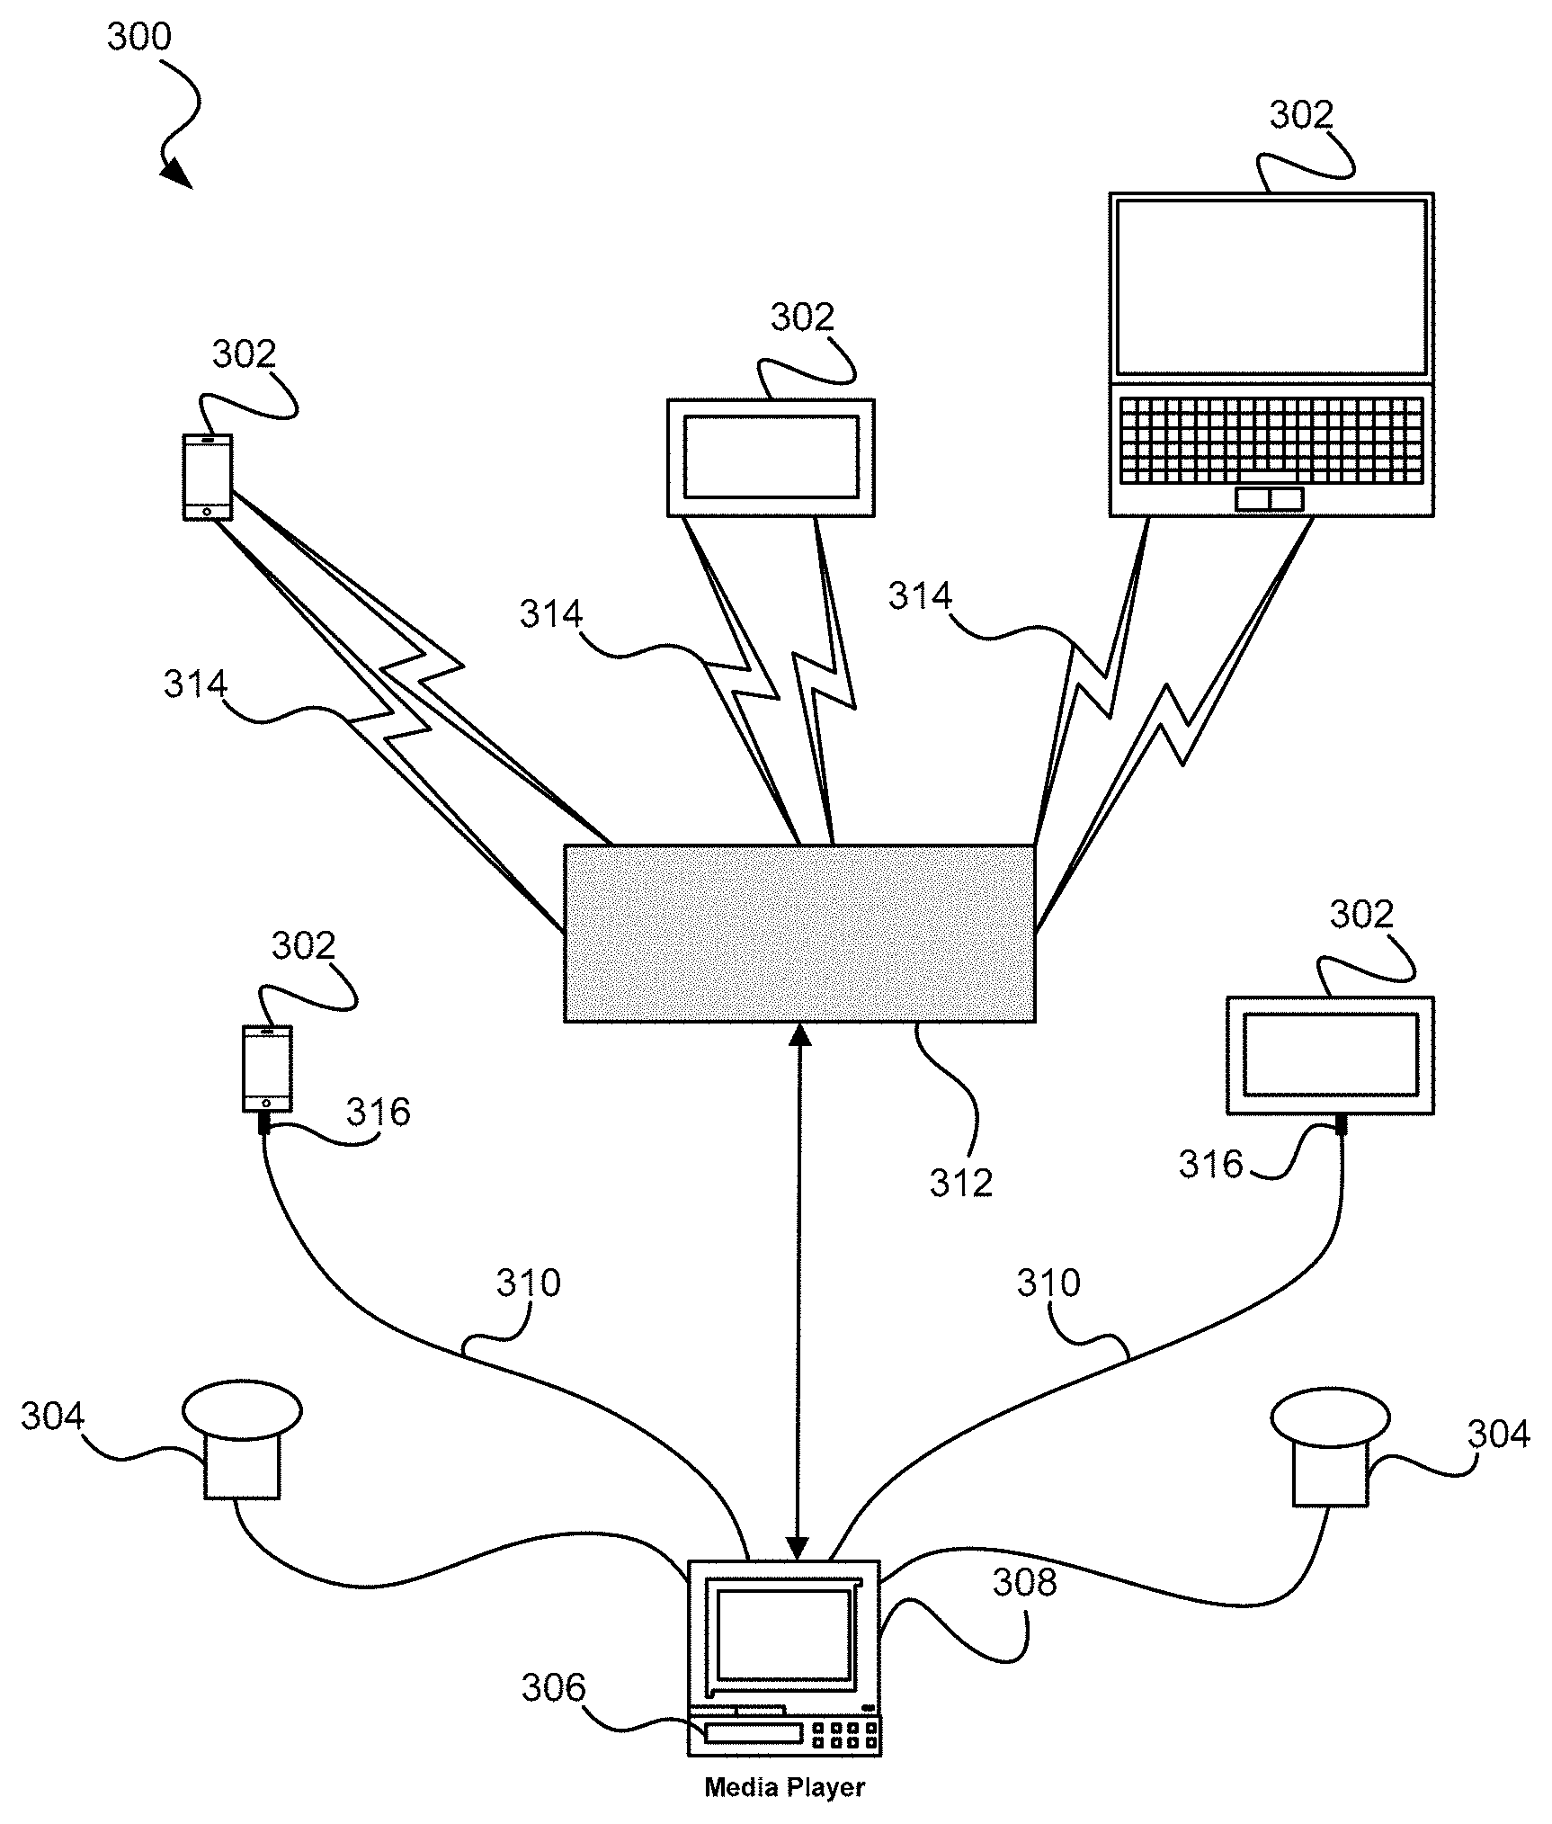 | 2015-01-16 | 2035-07-18 | 美国 | 有效 | Dominic M. Kotab | Netmomentum LLC
US7773695B2 | 调幅器 | Amplitude modulator | 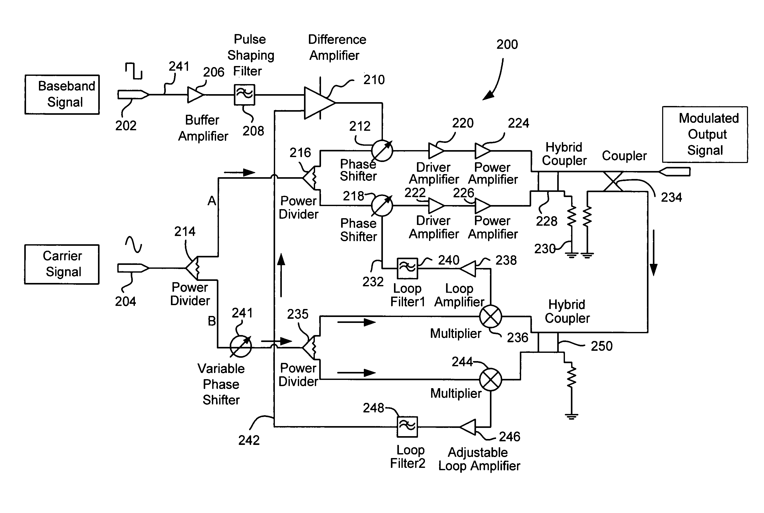 | 2005-08-19 | 2029-02-22 | 美国 | 有效 | Liming Zhou | Vadim Kikin | Netmomentum LLC
US11182660B2 | RFID系统和方法 | RFID systems and methods | 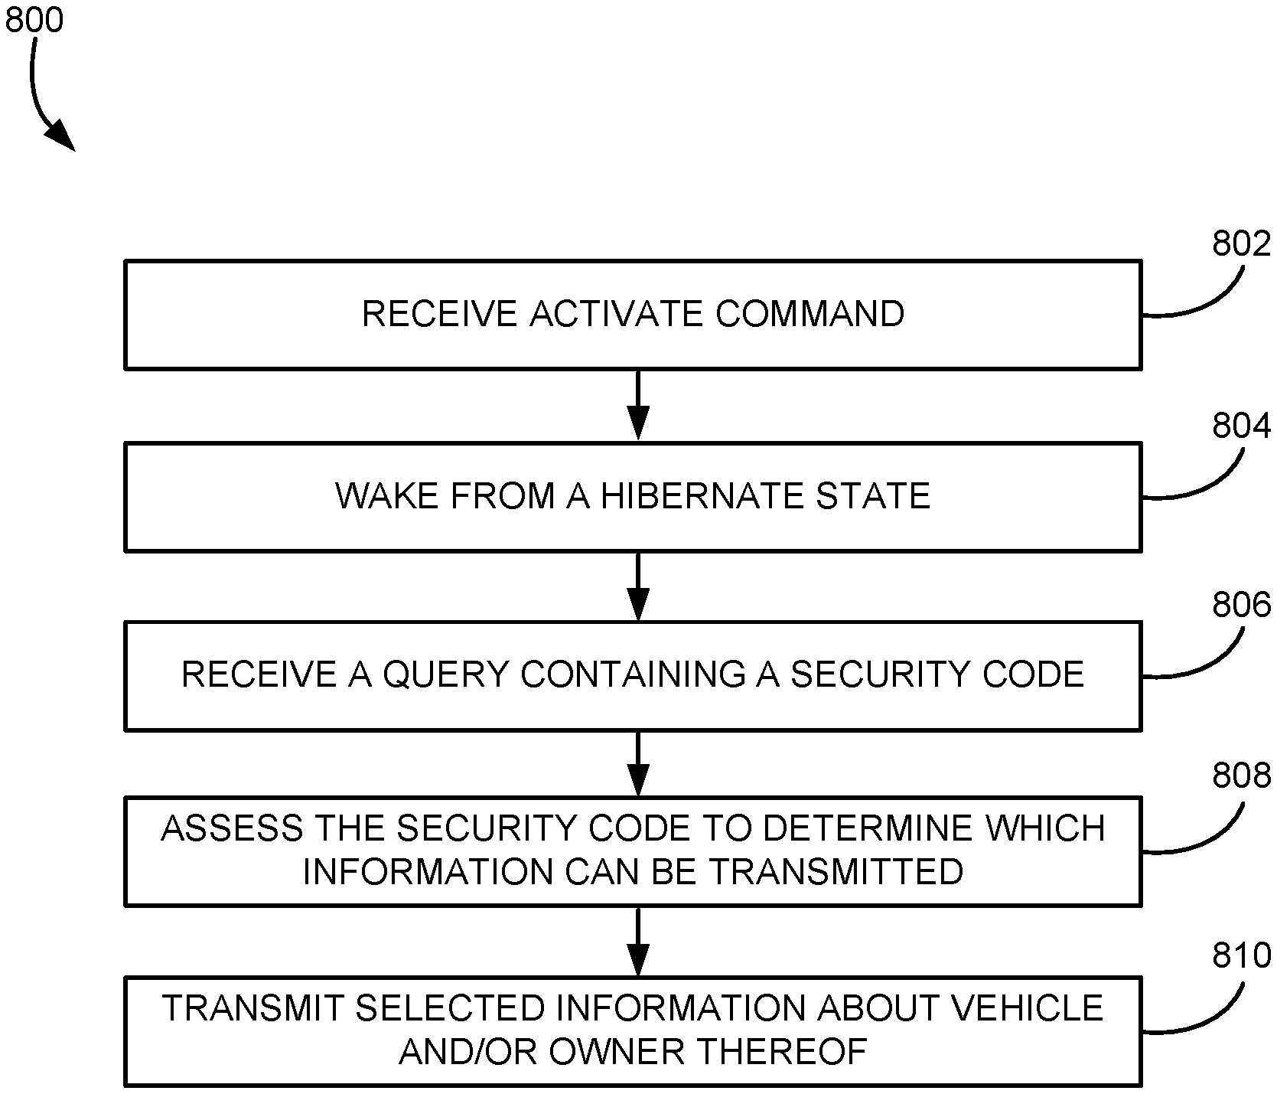 | 2017-08-25 | 2026-06-09 | 美国 | 有效 | Naresh Batra | Netmomentum LLC
US20240187825A1 | 用于结合移动和 VOIP 电话服务的电话基站 | TELEPHONE BASE STATION FOR COMBINING MOBILE AND VOIP TELEPHONE SERVICE | 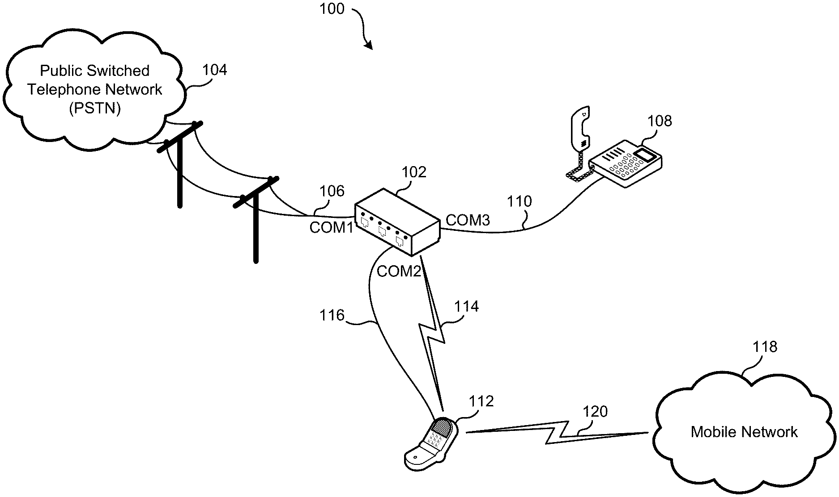 | 2024-02-13 | 2044-02-13 | 美国 | 审中 | Dominic M. Kotab | Netmomentum LLC
US10887732B2 | 结合了移动电话和VOIP电话服务的电话基站 | Telephone base station for combining mobile and VOIP telephone service |  | 2020-08-18 | 2025-02-10 | 美国 | 失效 | Dominic M. Kotab | Netmomentum LLC | Onephone Unified LLC
US11270175B2 | RFID系统车辆门禁 | RFID system vehicle access control |  | 2020-09-22 | 2026-06-09 | 美国 | 有效 | Naresh Batra | Kotab Dominic M | Netmomentum LLC
US10817766B2 | RFID系统和方法 | RFID systems and methods |  | 2017-08-25 | 2024-12-02 | 美国 | 失效 | Naresh Batra | Netmomentum LLC
US9477918B2 | 扑克筹码及其读取方法 | Poker chips and methods of reading the same | 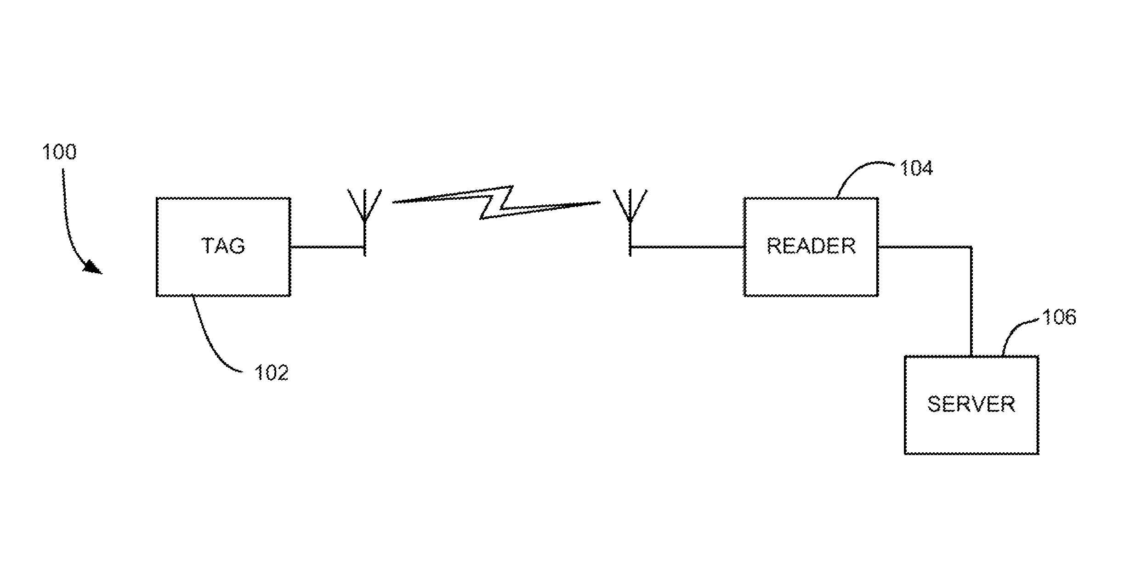 | 2013-10-14 | 2024-12-02 | 美国 | 失效 | Roger Green Stewart | Netmomentum LLC
US8917178B2 | RFID系统和用于存储与车辆或车辆所有者有关的信息的方法 | RFID system and method for storing information related to a vehicle or an owner of the vehicle | 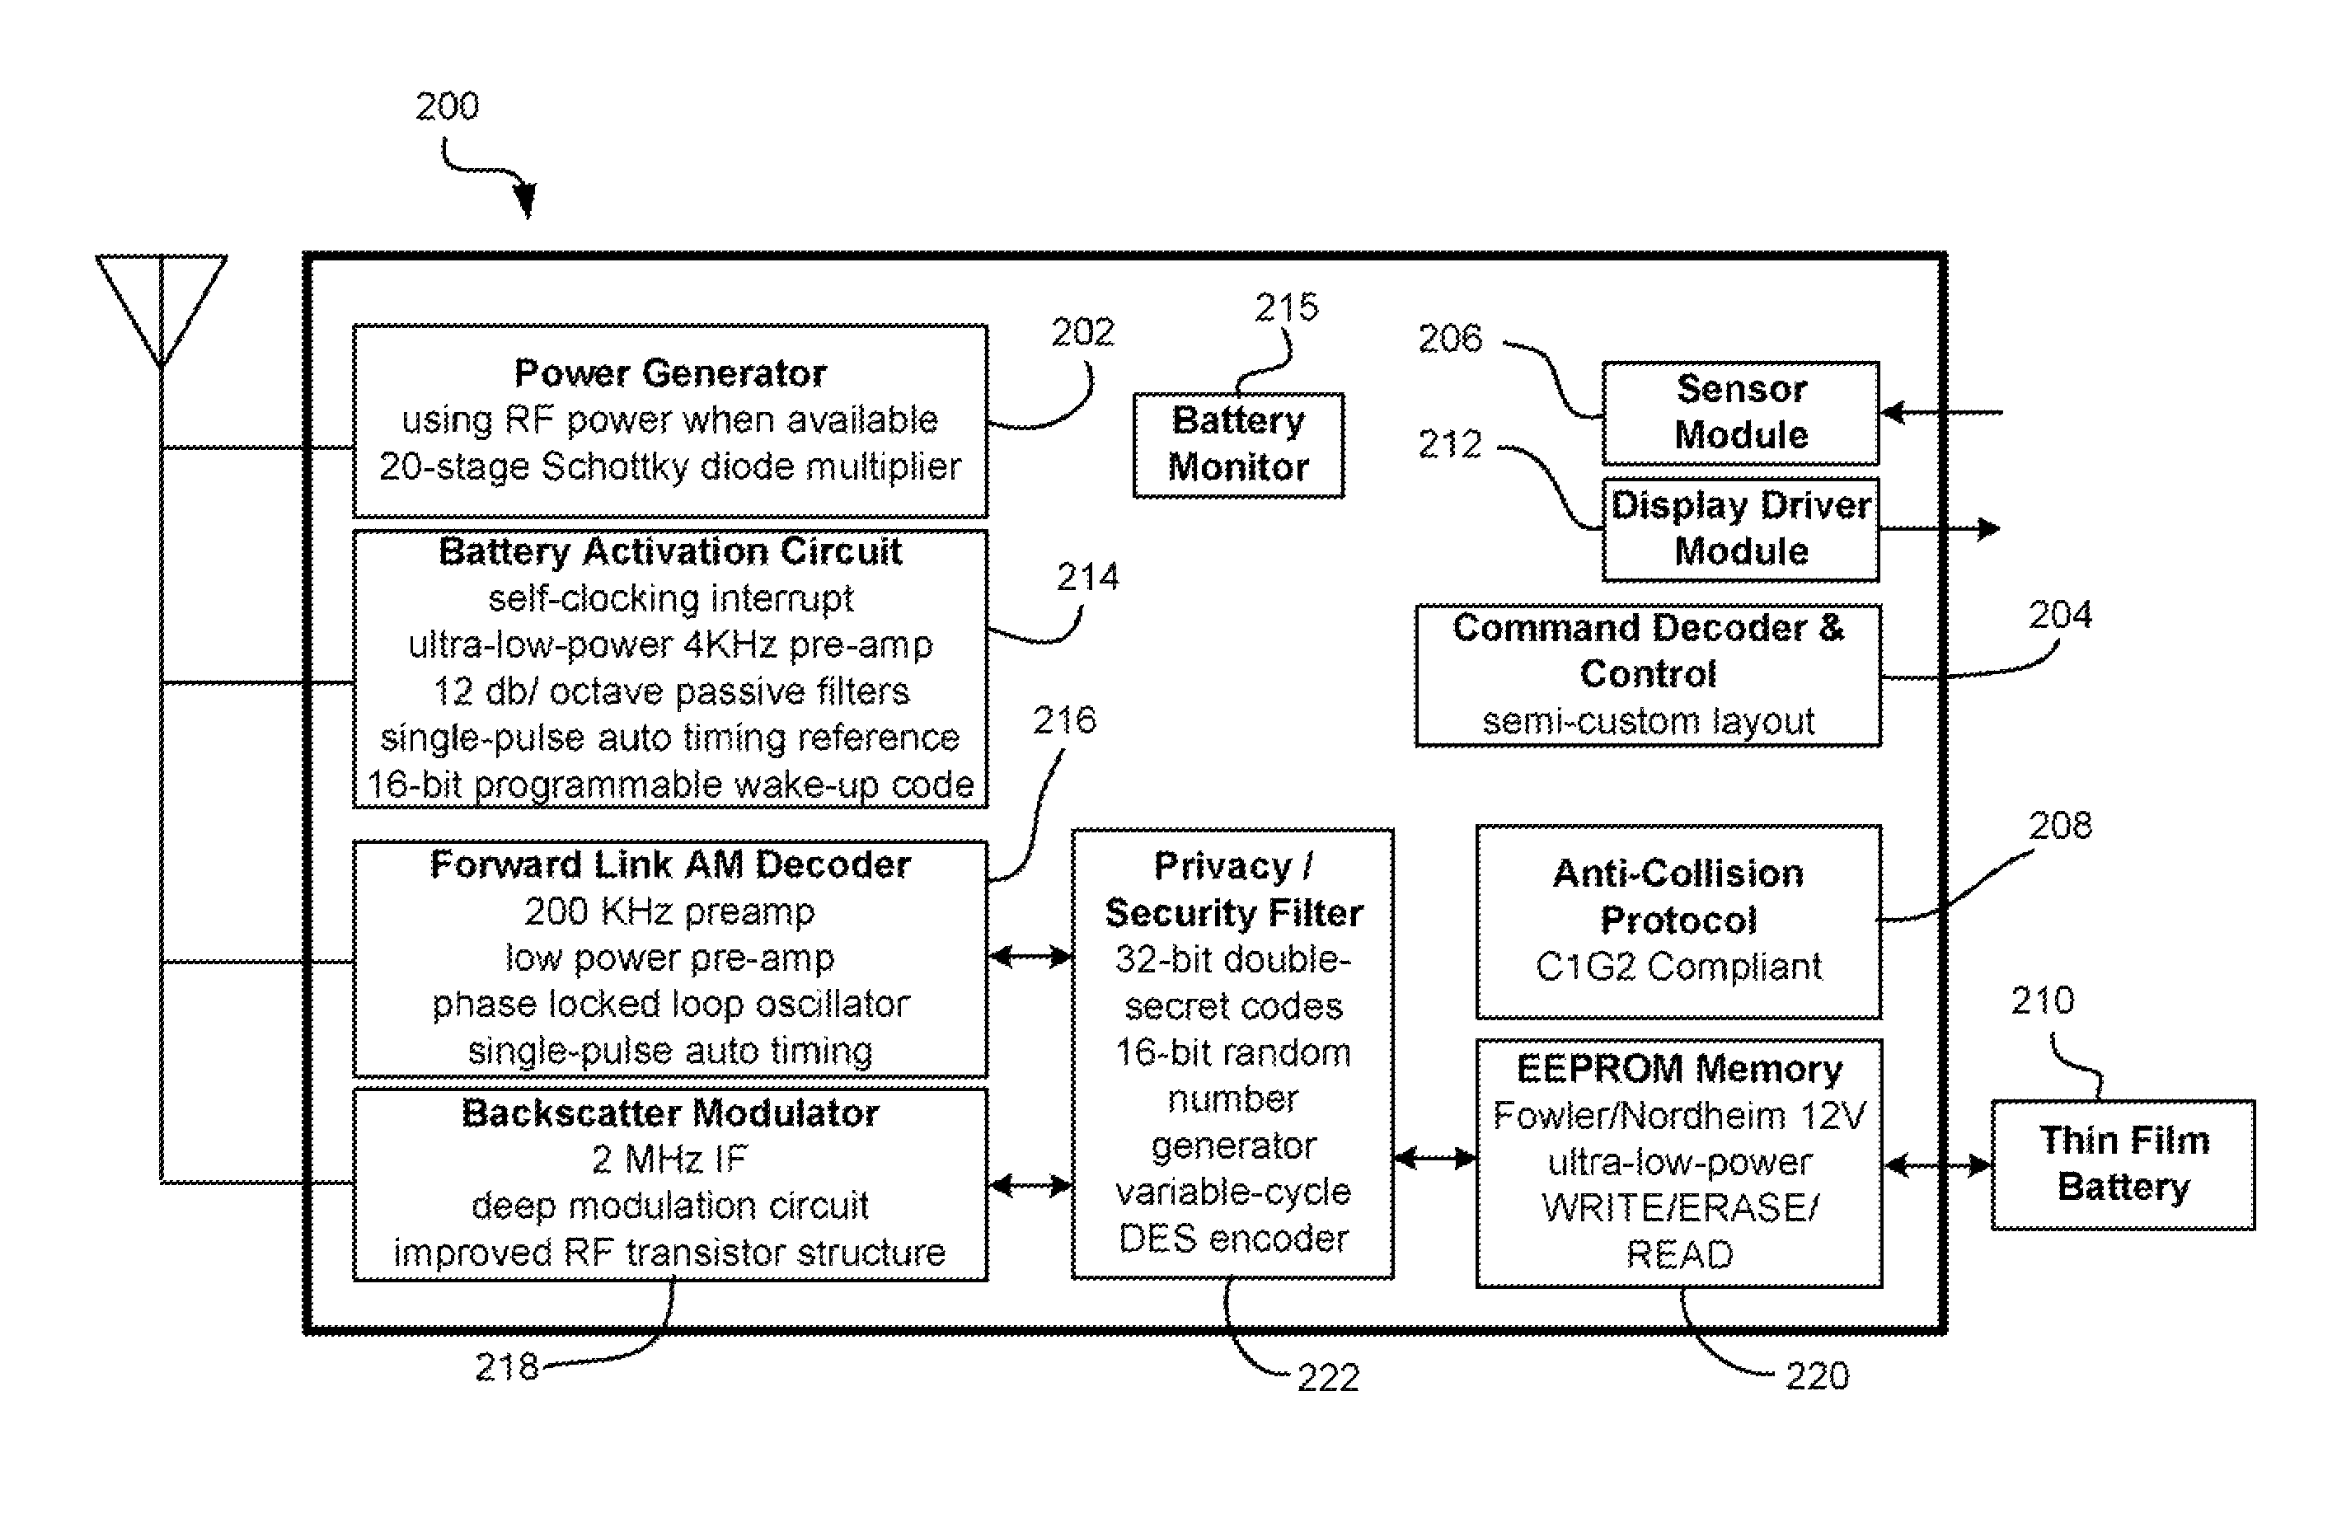 | 2006-06-09 | 2031-10-19 | 美国 | 有效 | Naresh Batra | Netmomentum LLC
US10555137B2 | 结合了移动和地面电话服务的电话基站 | Telephone base station for combining mobile and terrestrial telephone service | 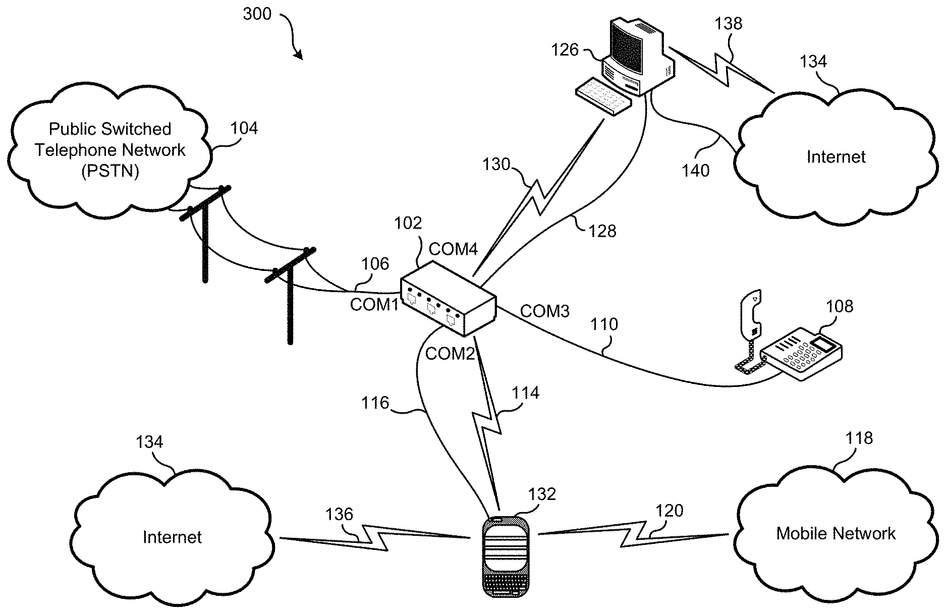 | 2019-07-15 | 2030-02-01 | 美国 | 有效 | Dominic M. Kotab | Netmomentum LLC | Onephone Unified LLC
US10536990B1 | 结合了移动和地面电话服务的电话基站 | Telephone base station for combining mobile and terrestrial telephone service | 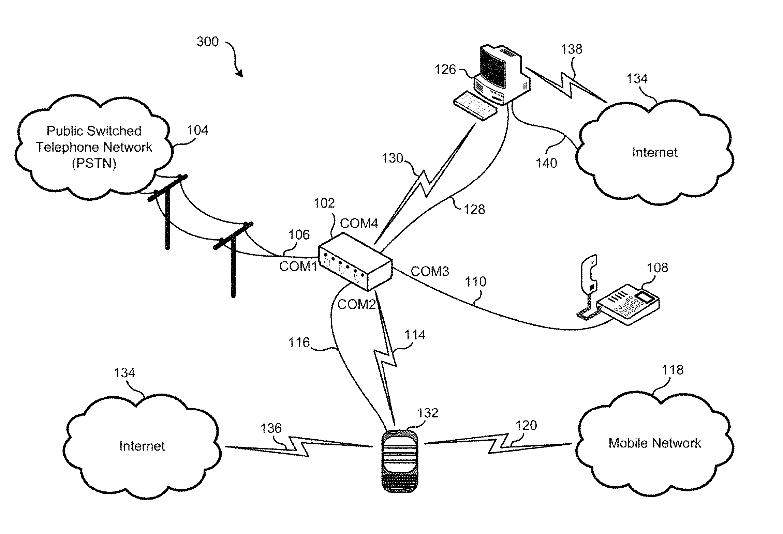 | 2010-02-01 | 2032-06-14 | 美国 | 有效 | Dominic M. Kotab | Netmomentum LLC | Onephone Unified LLC
US11082469B2 | 用于引导和分发媒体内容的系统、方法和计算机程序产品 | System, method, and computer program product for the directing and distributing of media content | 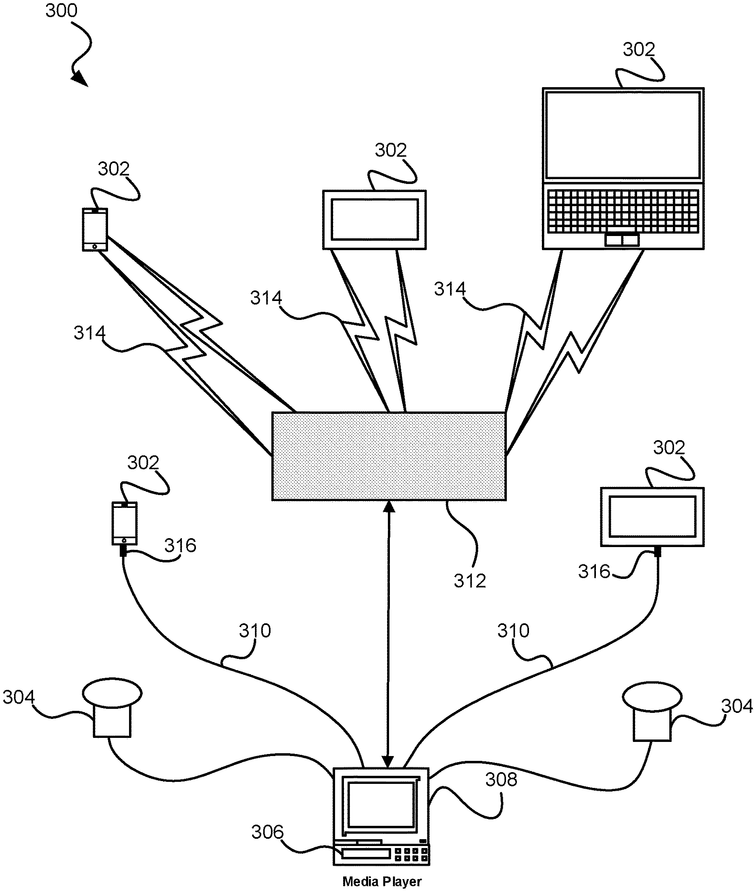 | 2020-03-11 | 2025-09-08 | 美国 | 失效 | Dominic M. Kotab | Netmomentum LLC

